SAP連携イメージ
NBC（WBS基幹システム）及び外冷（Chainflow I）から受信するデータには、１レコードにつき最大８明細がセットされている。
Asteriaでは、明細ごとに１レコードとして出力し、SAPへ連携する。

 | 変換イメージ
 | WBS基幹システム/Chainflow Iからの受信データ（固定長）

 | インターフェース 識別 | ID | 拠点 コード | 冷蔵庫 コード | 事業所 コード | レコード内 明細件数 | 【明細1】 |  |  |  |  | 【明細2】 |  |  |  |  | 【明細3】 |  |  |  |  | 【明細4】 |  |  |  |  | 【明細5】 |  |  |  |  | 【明細6】 |  |  |  |  | 【明細7】 |  |  |  |  | 【明細8】 |  |  |  |  | 余白
 |  |  |  |  |  |  | 冷ロット № | 入庫日 | 在庫 ケース数 | 在庫 本数 | 定貫／ 不定貫 区分 | 冷ロット № | 入庫日 | 在庫 ケース数 | 在庫 本数 | 定貫／ 不定貫 区分 | 冷ロット № | 入庫日 | 在庫 ケース数 | 在庫 本数 | 定貫／ 不定貫 区分 | 冷ロット № | 入庫日 | 在庫 ケース数 | 在庫 本数 | 定貫／ 不定貫 区分 | 冷ロット № | 入庫日 | 在庫 ケース数 | 在庫 本数 | 定貫／ 不定貫 区分 | 冷ロット № | 入庫日 | 在庫 ケース数 | 在庫 本数 | 定貫／ 不定貫 区分 | 冷ロット № | 入庫日 | 在庫 ケース数 | 在庫 本数 | 定貫／ 不定貫 区分 | 冷ロット № | 入庫日 | 在庫 ケース数 | 在庫 本数 | 定貫／ 不定貫 区分
 | B019 | Z2 |  | 004000001 | 0482 | 5 | 1001 | 20260401 | 000011 | 000 | 0 | 1002 | 20260402 | 000012 | 000 | 1 | 1003 | 20260403 | 000013 | 000 | 0 | 1004 | 20260404 | 000014 | 000 | 0 | 1005 | 20260405 | 000015 | 000 | 1 |  | 00000000 | 000000 | 000 |  |  | 00000000 | 000000 | 000 |  |  | 00000000 | 000000 | 000
 | B019 | Z2 |  | 004000001 | 0054 | 1 | 2001 | 20260411 | 000021 | 000 | 0 |  | 00000000 | 000000 | 000 |  |  | 00000000 | 000000 | 000 |  |  | 00000000 | 000000 | 000 |  |  | 00000000 | 000000 | 000 |  |  | 00000000 | 000000 | 000 |  |  | 00000000 | 000000 | 000 |  |  | 00000000 | 000000 | 000

「レコード内明細件数」の値分の明細が格納されており、その件数分出力する
（数値+半角スペースの２桁）

 | Asteriaで以下のようににマッピング、ファイル出力し、SAPへ連携（tsv）

 | 共通配送先 | プラント コード | 冷ロット № | 入庫日 | 在庫 ケース 数 | 定貫／ 不定貫 区分
 | 24000001 | 1101 | 1001 | 20260401 | 11 | 0
 | 24000001 | 1101 | 1002 | 20260402 | 12 | 1
 | 24000001 | 1101 | 1003 | 20260403 | 13 | 0 |  | 受信１レコード目（明細５件）
 | 24000001 | 1101 | 1004 | 20260404 | 14 | 0
 | 24000001 | 1101 | 1005 | 20260405 | 15 | 1
 | 24000001 | 2201 | 2001 | 20260411 | 21 | 0 | → | 受信２レコード目（明細１件）

明細部でない項目は
入力の同一内容を出力する
（プラントコードは事業所コードから変換表にて変換セット）
明細からの出力
明細件数分、レコード出力する

20260424_起動バラメータ変数名変更
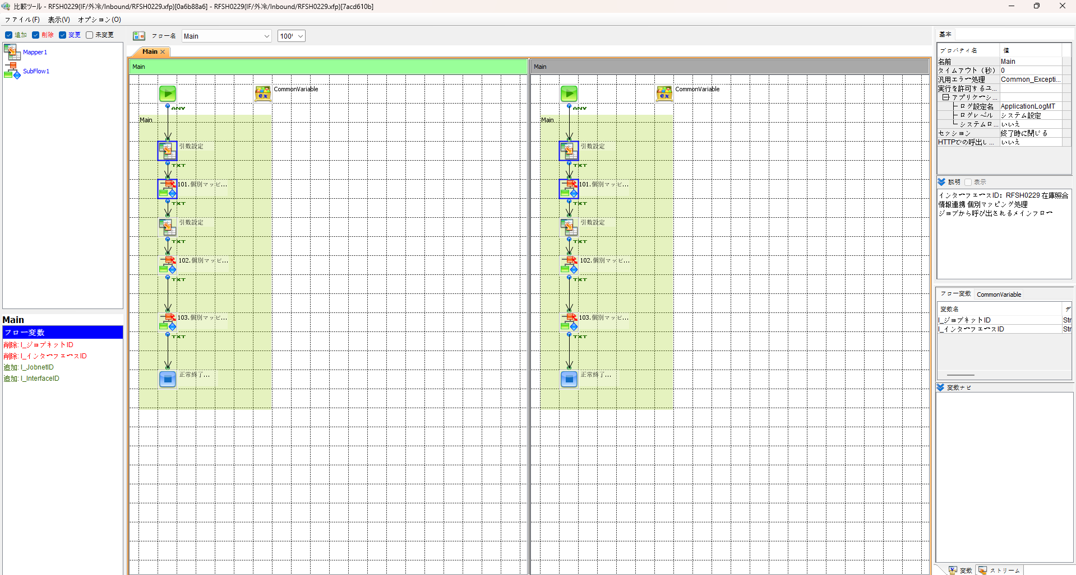
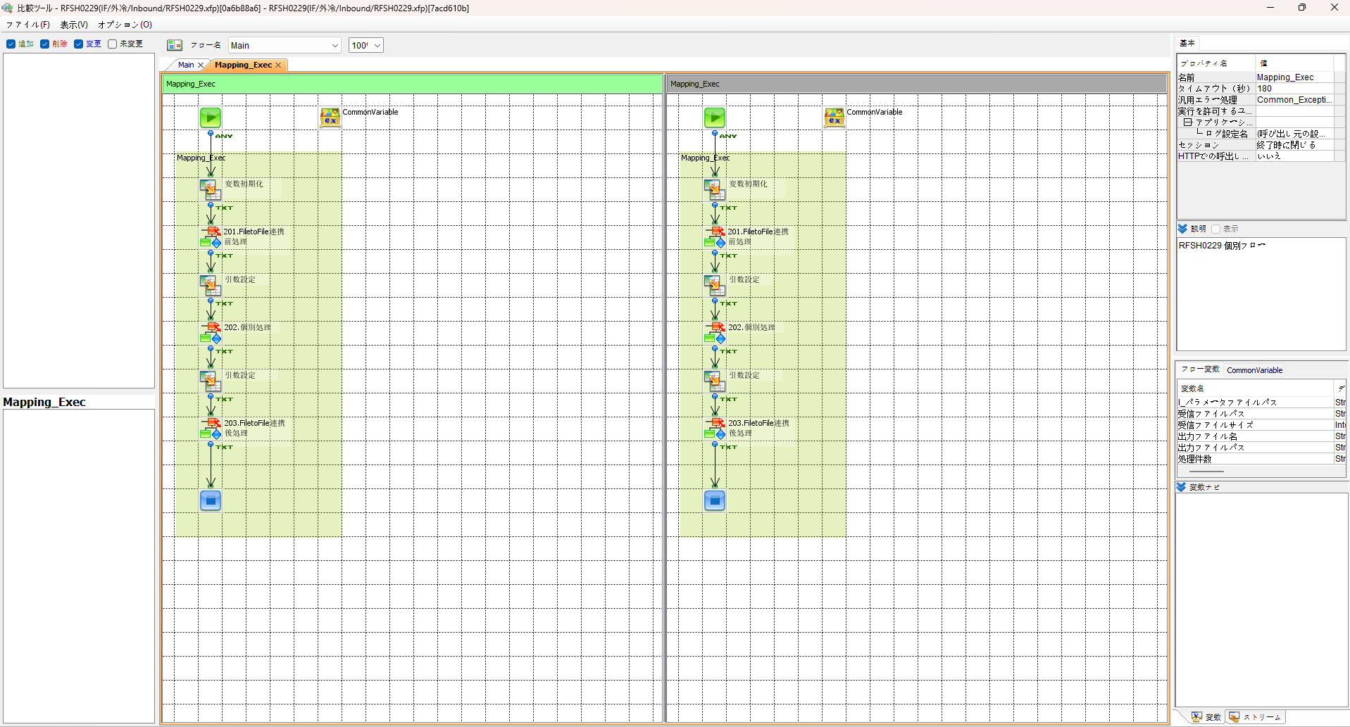

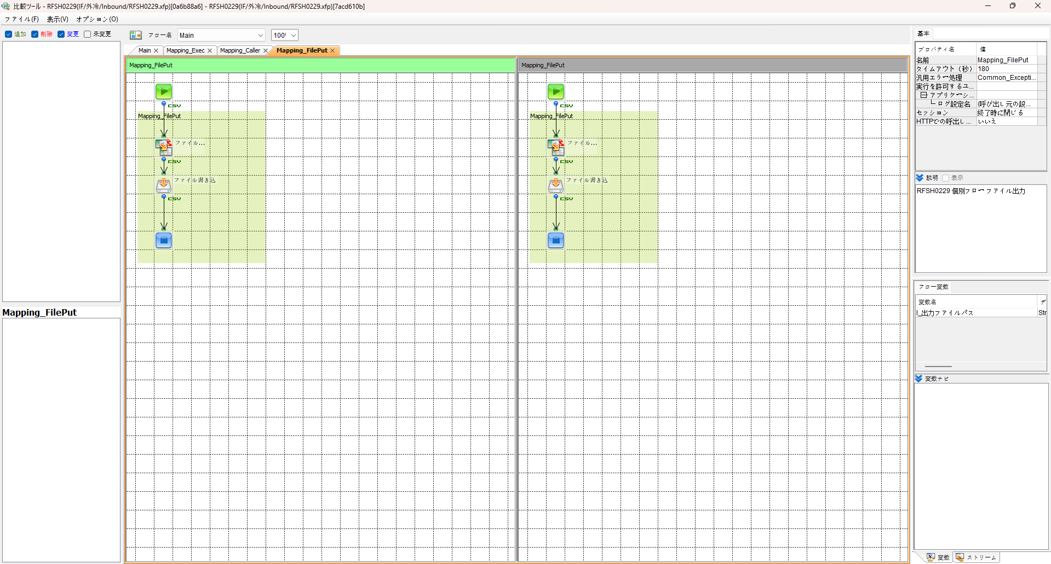
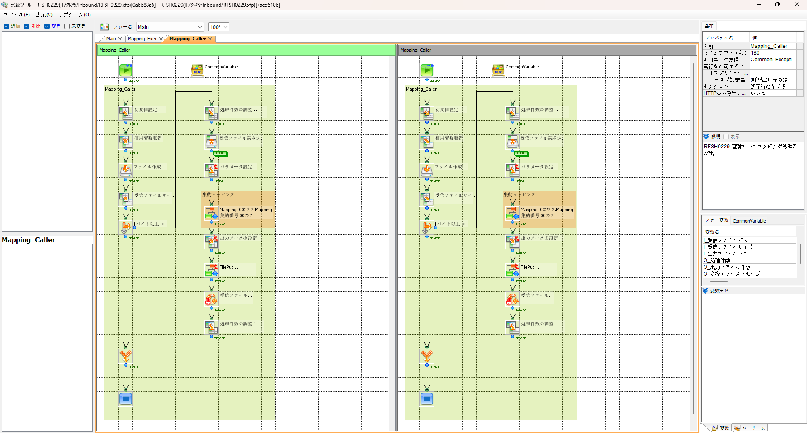

エビデンス(共通)
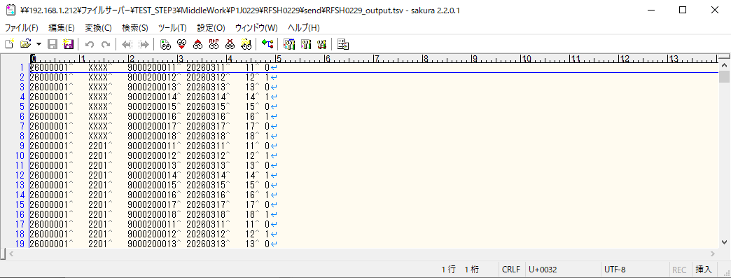
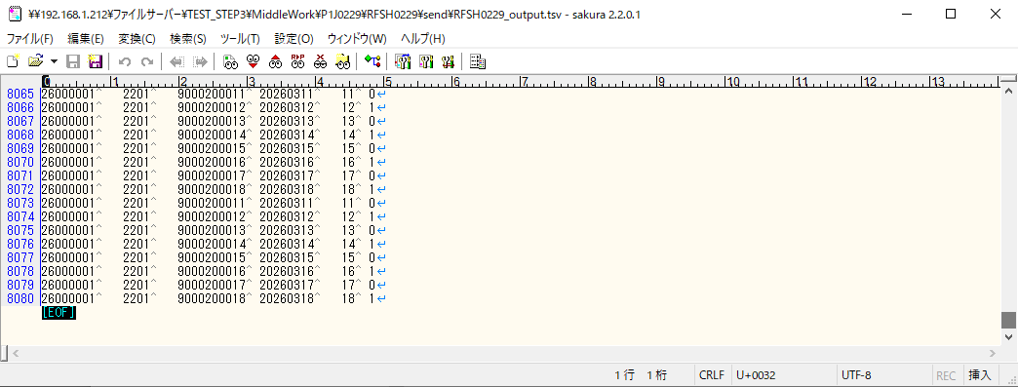
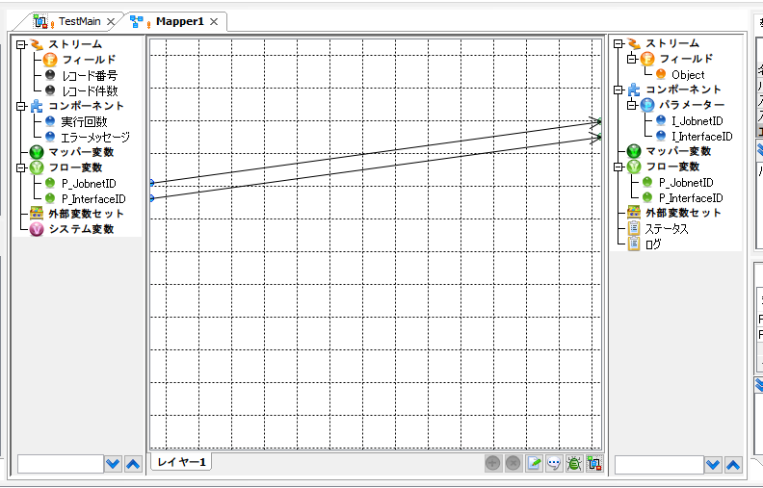
テスト実施
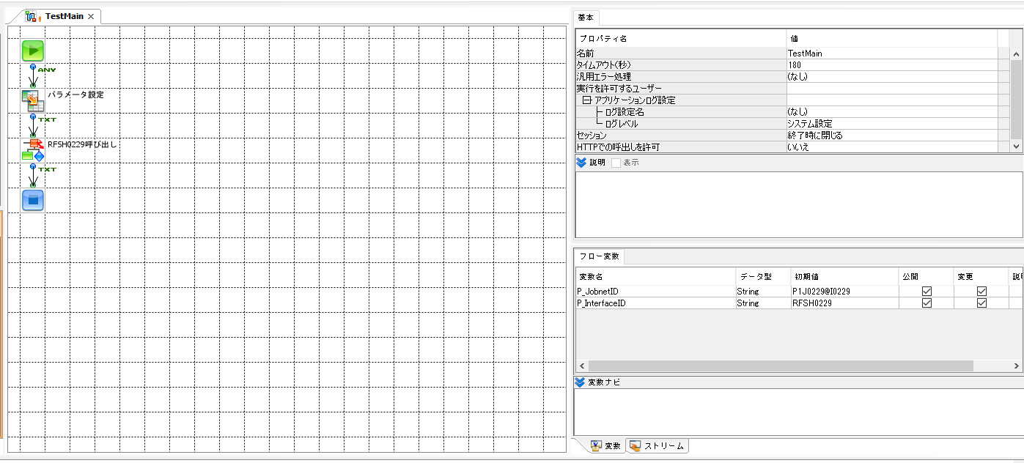
テストフロー

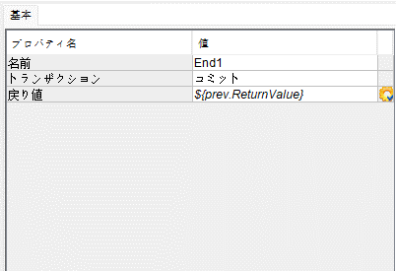

起動パラメータ.フロー変数を
RFSH0229.Mainのパラメータに受け渡す

RFSH0229 Main の戻り値をテストフローの戻り値に設定

■1回目 正常系・1000件未満・ファイル送信前結合有無=false

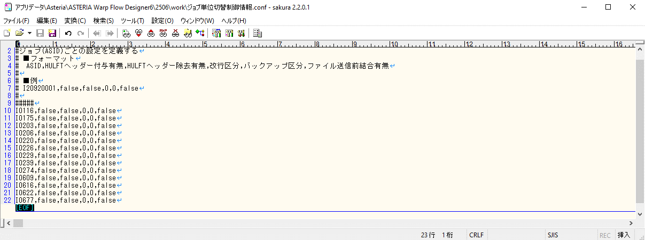

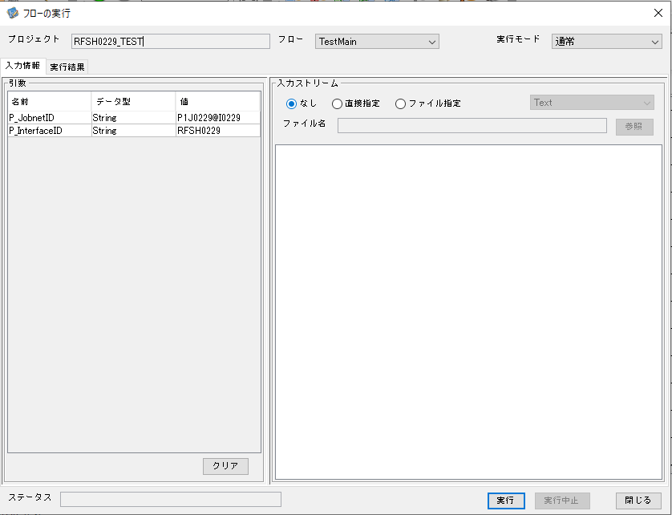

 |  | 実行結果

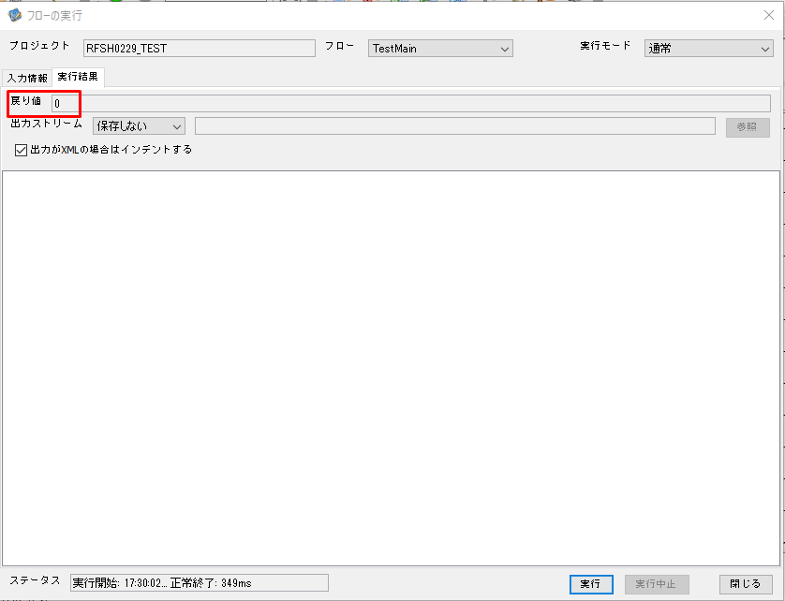
 | No.1-2-1

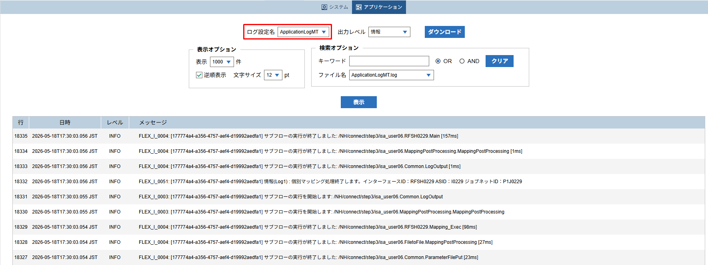
 | No.1-1-1

 |  | 行 | 日時 | レベル | メッセージ
 |  | 18283 | 2026-05-18T17:30:02.899 JST | INFO | FLEX_I_0003: [177774a4-a356-4757-aef4-d19992aedfa1] サブフローの実行を開始します: /NH/connect/step3/isa_user06.RFSH0229.Main
 | No.2-1-1 | 18284 | 2026-05-18T17:30:02.900 JST | INFO | FLEX_I_0003: [177774a4-a356-4757-aef4-d19992aedfa1] サブフローの実行を開始します: /NH/connect/step3/isa_user06.MappingPreProcessing.MappingPreProcessing
 |  | 18285 | 2026-05-18T17:30:02.902 JST | INFO | FLEX_I_0003: [177774a4-a356-4757-aef4-d19992aedfa1] サブフローの実行を開始します: /NH/connect/step3/isa_user06.Common.LogOutput
 | No.2-2-1 | 18286 | 2026-05-18T17:30:02.902 JST | INFO | FLEX_I_0051: [177774a4-a356-4757-aef4-d19992aedfa1] 情報(Log1) : 個別マッピング処理開始します。インターフェースID：RFSH0229 ASID：I0229 ジョブネットID：P1J0229
 |  | 18287 | 2026-05-18T17:30:02.902 JST | INFO | FLEX_I_0004: [177774a4-a356-4757-aef4-d19992aedfa1] サブフローの実行が終了しました: /NH/connect/step3/isa_user06.Common.LogOutput [0ms]
 |  | 18288 | 2026-05-18T17:30:02.903 JST | INFO | FLEX_I_0003: [177774a4-a356-4757-aef4-d19992aedfa1] サブフローの実行を開始します: /NH/connect/step3/isa_user06.Common.InputParameterCheck
 |  | 18289 | 2026-05-18T17:30:02.903 JST | INFO | FLEX_I_0004: [177774a4-a356-4757-aef4-d19992aedfa1] サブフローの実行が終了しました: /NH/connect/step3/isa_user06.Common.InputParameterCheck [0ms]
 |  | 18290 | 2026-05-18T17:30:02.903 JST | INFO | FLEX_I_0003: [177774a4-a356-4757-aef4-d19992aedfa1] サブフローの実行を開始します: /NH/connect/step3/isa_user06.Common.SettingInit
 |  | 18291 | 2026-05-18T17:30:02.917 JST | INFO | FLEX_I_0004: [177774a4-a356-4757-aef4-d19992aedfa1] サブフローの実行が終了しました: /NH/connect/step3/isa_user06.Common.SettingInit [14ms]
 |  | 18292 | 2026-05-18T17:30:02.918 JST | INFO | FLEX_I_0003: [177774a4-a356-4757-aef4-d19992aedfa1] サブフローの実行を開始します: /NH/connect/step3/isa_user06.Common.ParameterFileGet
 |  | 18293 | 2026-05-18T17:30:02.926 JST | INFO | FLEX_I_0004: [177774a4-a356-4757-aef4-d19992aedfa1] サブフローの実行が終了しました: /NH/connect/step3/isa_user06.Common.ParameterFileGet [8ms]
 |  | 18294 | 2026-05-18T17:30:02.927 JST | INFO | FLEX_I_0003: [177774a4-a356-4757-aef4-d19992aedfa1] サブフローの実行を開始します: /NH/connect/step3/isa_user06.Common_FileSendReceive.WorkFileDelete
 |  | 18295 | 2026-05-18T17:30:02.945 JST | INFO | FLEX_I_0004: [177774a4-a356-4757-aef4-d19992aedfa1] サブフローの実行が終了しました: /NH/connect/step3/isa_user06.Common_FileSendReceive.WorkFileDelete [18ms]
 |  | 18296 | 2026-05-18T17:30:02.945 JST | INFO | FLEX_I_0003: [177774a4-a356-4757-aef4-d19992aedfa1] サブフローの実行を開始します: /NH/connect/step3/isa_user06.Common.ParameterFileGet
 |  | 18297 | 2026-05-18T17:30:02.954 JST | INFO | FLEX_I_0004: [177774a4-a356-4757-aef4-d19992aedfa1] サブフローの実行が終了しました: /NH/connect/step3/isa_user06.Common.ParameterFileGet [9ms]
 |  | 18298 | 2026-05-18T17:30:02.954 JST | INFO | FLEX_I_0003: [177774a4-a356-4757-aef4-d19992aedfa1] サブフローの実行を開始します: /NH/connect/step3/isa_user06.Common_FileSendReceive.WorkFileDelete
 |  | 18299 | 2026-05-18T17:30:02.955 JST | INFO | FLEX_I_0004: [177774a4-a356-4757-aef4-d19992aedfa1] サブフローの実行が終了しました: /NH/connect/step3/isa_user06.Common_FileSendReceive.WorkFileDelete [1ms]
 |  | 18300 | 2026-05-18T17:30:02.955 JST | INFO | FLEX_I_0003: [177774a4-a356-4757-aef4-d19992aedfa1] サブフローの実行を開始します: /NH/connect/step3/isa_user06.Common_Conversion.GetConversionMst
 |  | 18301 | 2026-05-18T17:30:02.956 JST | INFO | FLEX_I_0004: [177774a4-a356-4757-aef4-d19992aedfa1] サブフローの実行が終了しました: /NH/connect/step3/isa_user06.Common_Conversion.GetConversionMst [1ms]
 |  | 18302 | 2026-05-18T17:30:02.956 JST | INFO | FLEX_I_0004: [177774a4-a356-4757-aef4-d19992aedfa1] サブフローの実行が終了しました: /NH/connect/step3/isa_user06.MappingPreProcessing.MappingPreProcessing [56ms]
 |  | 18303 | 2026-05-18T17:30:02.956 JST | INFO | FLEX_I_0003: [177774a4-a356-4757-aef4-d19992aedfa1] サブフローの実行を開始します: /NH/connect/step3/isa_user06.RFSH0229.Mapping_Exec
 | No.3-1-1 | 18304 | 2026-05-18T17:30:02.957 JST | INFO | FLEX_I_0003: [177774a4-a356-4757-aef4-d19992aedfa1] サブフローの実行を開始します: /NH/connect/step3/isa_user06.FiletoFile.MappingPreProcessing
 |  | 18305 | 2026-05-18T17:30:02.958 JST | INFO | FLEX_I_0003: [177774a4-a356-4757-aef4-d19992aedfa1] サブフローの実行を開始します: /NH/connect/step3/isa_user06.Common.ParameterFileGet
 |  | 18306 | 2026-05-18T17:30:02.966 JST | INFO | FLEX_I_0004: [177774a4-a356-4757-aef4-d19992aedfa1] サブフローの実行が終了しました: /NH/connect/step3/isa_user06.Common.ParameterFileGet [8ms]
 |  | 18307 | 2026-05-18T17:30:02.975 JST | INFO | FLEX_I_0003: [177774a4-a356-4757-aef4-d19992aedfa1] サブフローの実行を開始します: /NH/connect/step3/isa_user06.Common.ParameterFilePut
 |  | 18308 | 2026-05-18T17:30:02.979 JST | INFO | FLEX_I_0003: [177774a4-a356-4757-aef4-d19992aedfa1] サブフローの実行を開始します: /NH/connect/step3/isa_user06.Common.ParameterFileGet
 |  | 18309 | 2026-05-18T17:30:02.988 JST | INFO | FLEX_I_0004: [177774a4-a356-4757-aef4-d19992aedfa1] サブフローの実行が終了しました: /NH/connect/step3/isa_user06.Common.ParameterFileGet [9ms]
 |  | 18310 | 2026-05-18T17:30:02.999 JST | INFO | FLEX_I_0004: [177774a4-a356-4757-aef4-d19992aedfa1] サブフローの実行が終了しました: /NH/connect/step3/isa_user06.Common.ParameterFilePut [24ms]
 |  | 18311 | 2026-05-18T17:30:02.999 JST | INFO | FLEX_I_0004: [177774a4-a356-4757-aef4-d19992aedfa1] サブフローの実行が終了しました: /NH/connect/step3/isa_user06.FiletoFile.MappingPreProcessing [42ms]
 |  | 18312 | 2026-05-18T17:30:02.999 JST | INFO | FLEX_I_0003: [177774a4-a356-4757-aef4-d19992aedfa1] サブフローの実行を開始します: /NH/connect/step3/isa_user06.RFSH0229.Mapping_Caller
 | No.4-1-1 | 18313 | 2026-05-18T17:30:03.017 JST | INFO | FLEX_I_0003: [177774a4-a356-4757-aef4-d19992aedfa1] サブフローの実行を開始します: /NH/connect/step3/isa_user06.Mapping_0022-2.Mapping
 | No.4-2-1 | 18314 | 2026-05-18T17:30:03.023 JST | INFO | FLEX_I_0004: [177774a4-a356-4757-aef4-d19992aedfa1] サブフローの実行が終了しました: /NH/connect/step3/isa_user06.Mapping_0022-2.Mapping [6ms]
 |  | 18315 | 2026-05-18T17:30:03.023 JST | INFO | FLEX_I_0003: [177774a4-a356-4757-aef4-d19992aedfa1] サブフローの実行を開始します: /NH/connect/step3/isa_user06.RFSH0229.Mapping_FilePut
 |  | 18316 | 2026-05-18T17:30:03.026 JST | INFO | FLEX_I_0004: [177774a4-a356-4757-aef4-d19992aedfa1] サブフローの実行が終了しました: /NH/connect/step3/isa_user06.RFSH0229.Mapping_FilePut [3ms]
 |  | 18317 | 2026-05-18T17:30:03.027 JST | INFO | FLEX_I_0004: [177774a4-a356-4757-aef4-d19992aedfa1] サブフローの実行が終了しました: /NH/connect/step3/isa_user06.RFSH0229.Mapping_Caller [28ms]
 | No.5-1-1 | 18318 | 2026-05-18T17:30:03.027 JST | INFO | FLEX_I_0003: [177774a4-a356-4757-aef4-d19992aedfa1] サブフローの実行を開始します: /NH/connect/step3/isa_user06.FiletoFile.MappingPostProcessing
 |  | 18319 | 2026-05-18T17:30:03.029 JST | INFO | FLEX_I_0003: [177774a4-a356-4757-aef4-d19992aedfa1] サブフローの実行を開始します: /NH/connect/step3/isa_user06.Common.LogOutput
 | No.5-3-1 | 18320 | 2026-05-18T17:30:03.029 JST | INFO | FLEX_I_0051: [177774a4-a356-4757-aef4-d19992aedfa1] 情報(Log1) : ファイルを作成しました。インターフェースID：RFSH0229 ASID：I0229 ジョブネットID：P1J0229 ファイル名：RFSH0229_output.tsv 処理件数：8件
 |  | 18321 | 2026-05-18T17:30:03.029 JST | INFO | FLEX_I_0004: [177774a4-a356-4757-aef4-d19992aedfa1] サブフローの実行が終了しました: /NH/connect/step3/isa_user06.Common.LogOutput [0ms]
 |  | 18322 | 2026-05-18T17:30:03.030 JST | INFO | FLEX_I_0003: [177774a4-a356-4757-aef4-d19992aedfa1] サブフローの実行を開始します: /NH/connect/step3/isa_user06.Common_FileSendReceive.OutputFileCopy
 |  | 18323 | 2026-05-18T17:30:03.031 JST | INFO | FLEX_I_0004: [177774a4-a356-4757-aef4-d19992aedfa1] サブフローの実行が終了しました: /NH/connect/step3/isa_user06.Common_FileSendReceive.OutputFileCopy [1ms]
 |  | 18324 | 2026-05-18T17:30:03.031 JST | INFO | FLEX_I_0003: [177774a4-a356-4757-aef4-d19992aedfa1] サブフローの実行を開始します: /NH/connect/step3/isa_user06.Common.ParameterFilePut
 |  | 18325 | 2026-05-18T17:30:03.035 JST | INFO | FLEX_I_0003: [177774a4-a356-4757-aef4-d19992aedfa1] サブフローの実行を開始します: /NH/connect/step3/isa_user06.Common.ParameterFileGet
 |  | 18326 | 2026-05-18T17:30:03.043 JST | INFO | FLEX_I_0004: [177774a4-a356-4757-aef4-d19992aedfa1] サブフローの実行が終了しました: /NH/connect/step3/isa_user06.Common.ParameterFileGet [8ms]
 |  | 18327 | 2026-05-18T17:30:03.054 JST | INFO | FLEX_I_0004: [177774a4-a356-4757-aef4-d19992aedfa1] サブフローの実行が終了しました: /NH/connect/step3/isa_user06.Common.ParameterFilePut [23ms]
 |  | 18328 | 2026-05-18T17:30:03.054 JST | INFO | FLEX_I_0004: [177774a4-a356-4757-aef4-d19992aedfa1] サブフローの実行が終了しました: /NH/connect/step3/isa_user06.FiletoFile.MappingPostProcessing [27ms]
 |  | 18329 | 2026-05-18T17:30:03.054 JST | INFO | FLEX_I_0004: [177774a4-a356-4757-aef4-d19992aedfa1] サブフローの実行が終了しました: /NH/connect/step3/isa_user06.RFSH0229.Mapping_Exec [98ms]
 | No.6-1-1 | 18330 | 2026-05-18T17:30:03.055 JST | INFO | FLEX_I_0003: [177774a4-a356-4757-aef4-d19992aedfa1] サブフローの実行を開始します: /NH/connect/step3/isa_user06.MappingPostProcessing.MappingPostProcessing
 |  | 18331 | 2026-05-18T17:30:03.055 JST | INFO | FLEX_I_0003: [177774a4-a356-4757-aef4-d19992aedfa1] サブフローの実行を開始します: /NH/connect/step3/isa_user06.Common.LogOutput
 |  | 18332 | 2026-05-18T17:30:03.056 JST | INFO | FLEX_I_0051: [177774a4-a356-4757-aef4-d19992aedfa1] 情報(Log1) : 個別マッピング処理終了します。インターフェースID：RFSH0229 ASID：I0229 ジョブネットID：P1J0229
 |  | 18333 | 2026-05-18T17:30:03.056 JST | INFO | FLEX_I_0004: [177774a4-a356-4757-aef4-d19992aedfa1] サブフローの実行が終了しました: /NH/connect/step3/isa_user06.Common.LogOutput [1ms]
 |  | 18334 | 2026-05-18T17:30:03.056 JST | INFO | FLEX_I_0004: [177774a4-a356-4757-aef4-d19992aedfa1] サブフローの実行が終了しました: /NH/connect/step3/isa_user06.MappingPostProcessing.MappingPostProcessing [1ms]
 |  | 18335 | 2026-05-18T17:30:03.056 JST | INFO | FLEX_I_0004: [177774a4-a356-4757-aef4-d19992aedfa1] サブフローの実行が終了しました: /NH/connect/step3/isa_user06.RFSH0229.Main [157ms]

 | No.3-2-1

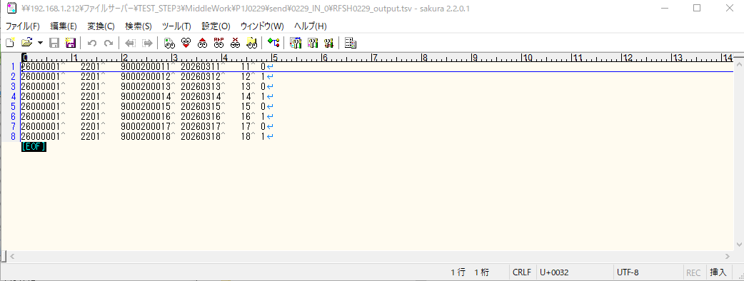

 | No.7-1-1

 | No.5-4-1

■2回目 異常系・起動パラメータ不正

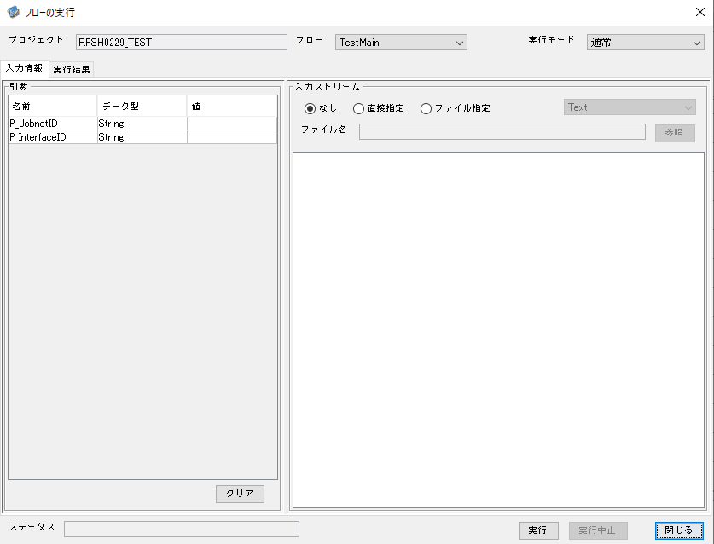

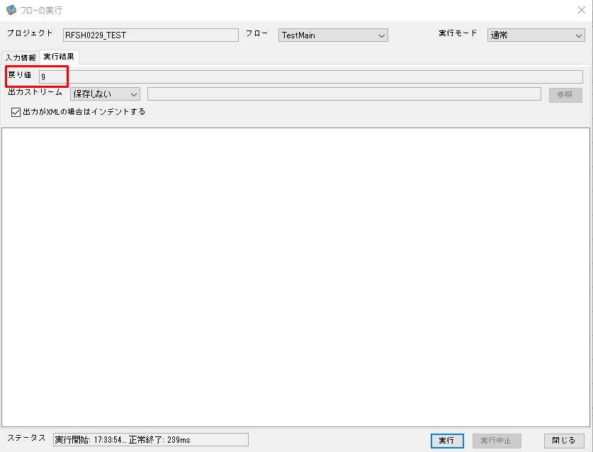
 | No.1-2-2
 | No.2-2-2

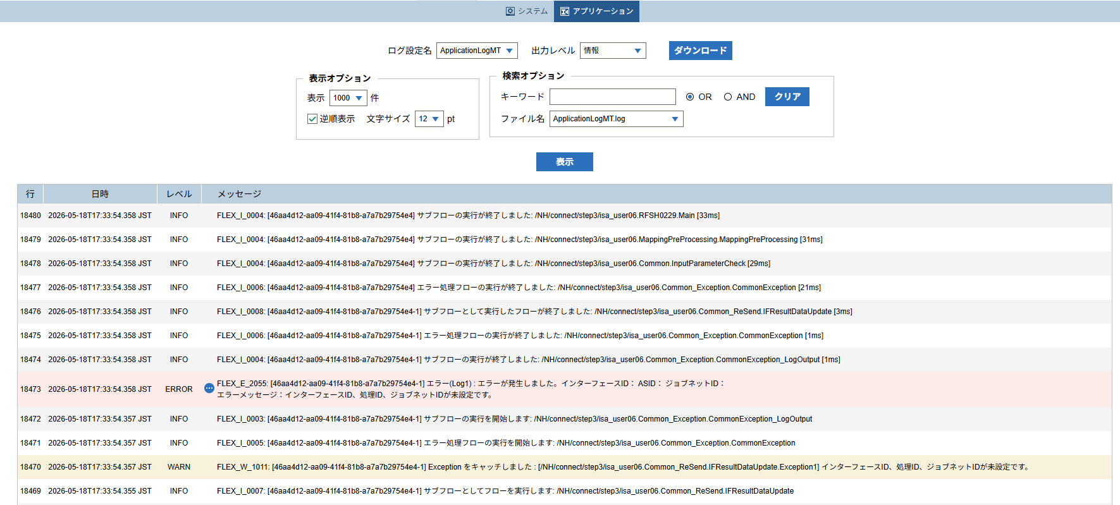

 |  | 行 | 日時 | レベル | メッセージ
 |  | 18458 | 2026-05-18T17:33:54.325 JST | INFO | FLEX_I_0003: [46aa4d12-aa09-41f4-81b8-a7a7b29754e4] サブフローの実行を開始します: /NH/connect/step3/isa_user06.RFSH0229.Main
 |  | 18459 | 2026-05-18T17:33:54.327 JST | INFO | FLEX_I_0003: [46aa4d12-aa09-41f4-81b8-a7a7b29754e4] サブフローの実行を開始します: /NH/connect/step3/isa_user06.MappingPreProcessing.MappingPreProcessing
 |  | 18460 | 2026-05-18T17:33:54.328 JST | INFO | FLEX_I_0003: [46aa4d12-aa09-41f4-81b8-a7a7b29754e4] サブフローの実行を開始します: /NH/connect/step3/isa_user06.Common.LogOutput
 |  | 18461 | 2026-05-18T17:33:54.329 JST | INFO | FLEX_I_0051: [46aa4d12-aa09-41f4-81b8-a7a7b29754e4] 情報(Log1) : 個別マッピング処理開始します。インターフェースID： ASID： ジョブネットID：
 |  | 18462 | 2026-05-18T17:33:54.329 JST | INFO | FLEX_I_0004: [46aa4d12-aa09-41f4-81b8-a7a7b29754e4] サブフローの実行が終了しました: /NH/connect/step3/isa_user06.Common.LogOutput [1ms]
 |  | 18463 | 2026-05-18T17:33:54.329 JST | INFO | FLEX_I_0003: [46aa4d12-aa09-41f4-81b8-a7a7b29754e4] サブフローの実行を開始します: /NH/connect/step3/isa_user06.Common.InputParameterCheck
 |  | 18464 | 2026-05-18T17:33:54.337 JST | WARN | FLEX_W_1011: [46aa4d12-aa09-41f4-81b8-a7a7b29754e4] Exception をキャッチしました : [/NH/connect/step3/isa_user06.Common.InputParameterCheck.Exception1] インターフェースID、ジョブネットID、ASIDが未設定です。
 |  | 18465 | 2026-05-18T17:33:54.337 JST | INFO | FLEX_I_0005: [46aa4d12-aa09-41f4-81b8-a7a7b29754e4] エラー処理フローの実行を開始します: /NH/connect/step3/isa_user06.Common_Exception.CommonException
 |  | 18466 | 2026-05-18T17:33:54.338 JST | INFO | FLEX_I_0003: [46aa4d12-aa09-41f4-81b8-a7a7b29754e4] サブフローの実行を開始します: /NH/connect/step3/isa_user06.Common_Exception.CommonException_LogOutput
 |  | 18467 | 2026-05-18T17:33:54.338 JST | ERROR | FLEX_E_2055: [46aa4d12-aa09-41f4-81b8-a7a7b29754e4] エラー(Log1) : エラーが発生しました。インターフェースID： ASID： ジョブネットID：
 |  | 18468 | 2026-05-18T17:33:54.338 JST | INFO | FLEX_I_0004: [46aa4d12-aa09-41f4-81b8-a7a7b29754e4] サブフローの実行が終了しました: /NH/connect/step3/isa_user06.Common_Exception.CommonException_LogOutput [0ms]
 |  | 18469 | 2026-05-18T17:33:54.355 JST | INFO | FLEX_I_0007: [46aa4d12-aa09-41f4-81b8-a7a7b29754e4-1] サブフローとしてフローを実行します: /NH/connect/step3/isa_user06.Common_ReSend.IFResultDataUpdate
 |  | 18470 | 2026-05-18T17:33:54.357 JST | WARN | FLEX_W_1011: [46aa4d12-aa09-41f4-81b8-a7a7b29754e4-1] Exception をキャッチしました : [/NH/connect/step3/isa_user06.Common_ReSend.IFResultDataUpdate.Exception1] インターフェースID、処理ID、ジョブネットIDが未設定です。
 |  | 18471 | 2026-05-18T17:33:54.357 JST | INFO | FLEX_I_0005: [46aa4d12-aa09-41f4-81b8-a7a7b29754e4-1] エラー処理フローの実行を開始します: /NH/connect/step3/isa_user06.Common_Exception.CommonException
 |  | 18472 | 2026-05-18T17:33:54.357 JST | INFO | FLEX_I_0003: [46aa4d12-aa09-41f4-81b8-a7a7b29754e4-1] サブフローの実行を開始します: /NH/connect/step3/isa_user06.Common_Exception.CommonException_LogOutput
 |  | 18473 | 2026-05-18T17:33:54.358 JST | ERROR | FLEX_E_2055: [46aa4d12-aa09-41f4-81b8-a7a7b29754e4-1] エラー(Log1) : エラーが発生しました。インターフェースID： ASID： ジョブネットID：
 |  | 18474 | 2026-05-18T17:33:54.358 JST | INFO | FLEX_I_0004: [46aa4d12-aa09-41f4-81b8-a7a7b29754e4-1] サブフローの実行が終了しました: /NH/connect/step3/isa_user06.Common_Exception.CommonException_LogOutput [1ms]
 |  | 18475 | 2026-05-18T17:33:54.358 JST | INFO | FLEX_I_0006: [46aa4d12-aa09-41f4-81b8-a7a7b29754e4-1] エラー処理フローの実行が終了しました: /NH/connect/step3/isa_user06.Common_Exception.CommonException [1ms]
 |  | 18476 | 2026-05-18T17:33:54.358 JST | INFO | FLEX_I_0008: [46aa4d12-aa09-41f4-81b8-a7a7b29754e4-1] サブフローとして実行したフローが終了しました: /NH/connect/step3/isa_user06.Common_ReSend.IFResultDataUpdate [3ms]
 |  | 18477 | 2026-05-18T17:33:54.358 JST | INFO | FLEX_I_0006: [46aa4d12-aa09-41f4-81b8-a7a7b29754e4] エラー処理フローの実行が終了しました: /NH/connect/step3/isa_user06.Common_Exception.CommonException [21ms]
 |  | 18478 | 2026-05-18T17:33:54.358 JST | INFO | FLEX_I_0004: [46aa4d12-aa09-41f4-81b8-a7a7b29754e4] サブフローの実行が終了しました: /NH/connect/step3/isa_user06.Common.InputParameterCheck [29ms]
 |  | 18479 | 2026-05-18T17:33:54.358 JST | INFO | FLEX_I_0004: [46aa4d12-aa09-41f4-81b8-a7a7b29754e4] サブフローの実行が終了しました: /NH/connect/step3/isa_user06.MappingPreProcessing.MappingPreProcessing [31ms]
 |  | 18480 | 2026-05-18T17:33:54.358 JST | INFO | FLEX_I_0004: [46aa4d12-aa09-41f4-81b8-a7a7b29754e4] サブフローの実行が終了しました: /NH/connect/step3/isa_user06.RFSH0229.Main [33ms]

■3回目 正常系・ファイル送信前結合有無=true

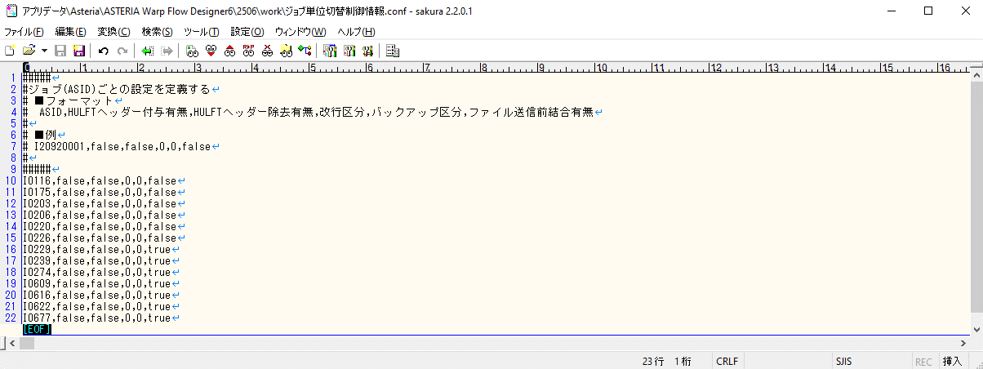

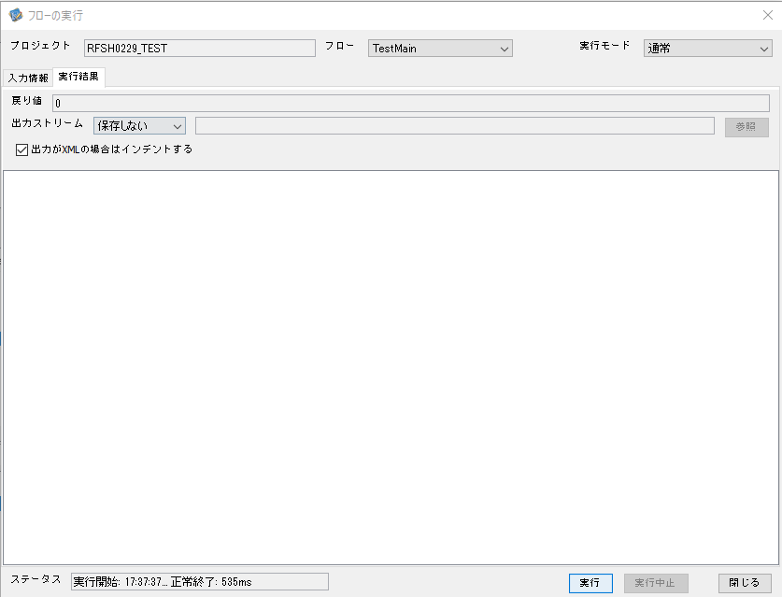

 |  | 行 | 日時 | レベル | メッセージ
 |  | 18731 | 2026-05-18T17:37:37.890 JST | INFO | FLEX_I_0003: [895b4968-536a-493f-a3e7-8b0ac4ff8ab6] サブフローの実行を開始します: /NH/connect/step3/isa_user06.RFSH0229.Main
 |  | 18732 | 2026-05-18T17:37:37.892 JST | INFO | FLEX_I_0003: [895b4968-536a-493f-a3e7-8b0ac4ff8ab6] サブフローの実行を開始します: /NH/connect/step3/isa_user06.MappingPreProcessing.MappingPreProcessing
 |  | 18733 | 2026-05-18T17:37:37.893 JST | INFO | FLEX_I_0003: [895b4968-536a-493f-a3e7-8b0ac4ff8ab6] サブフローの実行を開始します: /NH/connect/step3/isa_user06.Common.LogOutput
 |  | 18734 | 2026-05-18T17:37:37.894 JST | INFO | FLEX_I_0051: [895b4968-536a-493f-a3e7-8b0ac4ff8ab6] 情報(Log1) : 個別マッピング処理開始します。インターフェースID：RFSH0229 ASID：I0229 ジョブネットID：P1J0229
 |  | 18735 | 2026-05-18T17:37:37.894 JST | INFO | FLEX_I_0004: [895b4968-536a-493f-a3e7-8b0ac4ff8ab6] サブフローの実行が終了しました: /NH/connect/step3/isa_user06.Common.LogOutput [1ms]
 |  | 18736 | 2026-05-18T17:37:37.894 JST | INFO | FLEX_I_0003: [895b4968-536a-493f-a3e7-8b0ac4ff8ab6] サブフローの実行を開始します: /NH/connect/step3/isa_user06.Common.InputParameterCheck
 |  | 18737 | 2026-05-18T17:37:37.894 JST | INFO | FLEX_I_0004: [895b4968-536a-493f-a3e7-8b0ac4ff8ab6] サブフローの実行が終了しました: /NH/connect/step3/isa_user06.Common.InputParameterCheck [0ms]
 |  | 18738 | 2026-05-18T17:37:37.894 JST | INFO | FLEX_I_0003: [895b4968-536a-493f-a3e7-8b0ac4ff8ab6] サブフローの実行を開始します: /NH/connect/step3/isa_user06.Common.SettingInit
 |  | 18739 | 2026-05-18T17:37:37.909 JST | INFO | FLEX_I_0004: [895b4968-536a-493f-a3e7-8b0ac4ff8ab6] サブフローの実行が終了しました: /NH/connect/step3/isa_user06.Common.SettingInit [15ms]
 |  | 18740 | 2026-05-18T17:37:37.910 JST | INFO | FLEX_I_0003: [895b4968-536a-493f-a3e7-8b0ac4ff8ab6] サブフローの実行を開始します: /NH/connect/step3/isa_user06.Common.ParameterFileGet
 |  | 18741 | 2026-05-18T17:37:37.919 JST | INFO | FLEX_I_0004: [895b4968-536a-493f-a3e7-8b0ac4ff8ab6] サブフローの実行が終了しました: /NH/connect/step3/isa_user06.Common.ParameterFileGet [9ms]
 |  | 18742 | 2026-05-18T17:37:37.941 JST | INFO | FLEX_I_0003: [895b4968-536a-493f-a3e7-8b0ac4ff8ab6] サブフローの実行を開始します: /NH/connect/step3/isa_user06.Common_FileSendReceive.WorkFileDelete
 |  | 18743 | 2026-05-18T17:37:37.966 JST | INFO | FLEX_I_0004: [895b4968-536a-493f-a3e7-8b0ac4ff8ab6] サブフローの実行が終了しました: /NH/connect/step3/isa_user06.Common_FileSendReceive.WorkFileDelete [25ms]
 |  | 18744 | 2026-05-18T17:37:37.967 JST | INFO | FLEX_I_0003: [895b4968-536a-493f-a3e7-8b0ac4ff8ab6] サブフローの実行を開始します: /NH/connect/step3/isa_user06.Common.ParameterFileGet
 |  | 18745 | 2026-05-18T17:37:37.975 JST | INFO | FLEX_I_0004: [895b4968-536a-493f-a3e7-8b0ac4ff8ab6] サブフローの実行が終了しました: /NH/connect/step3/isa_user06.Common.ParameterFileGet [8ms]
 |  | 18746 | 2026-05-18T17:37:37.975 JST | INFO | FLEX_I_0003: [895b4968-536a-493f-a3e7-8b0ac4ff8ab6] サブフローの実行を開始します: /NH/connect/step3/isa_user06.Common_FileSendReceive.WorkFileDelete
 |  | 18747 | 2026-05-18T17:37:37.976 JST | INFO | FLEX_I_0004: [895b4968-536a-493f-a3e7-8b0ac4ff8ab6] サブフローの実行が終了しました: /NH/connect/step3/isa_user06.Common_FileSendReceive.WorkFileDelete [1ms]
 |  | 18748 | 2026-05-18T17:37:37.999 JST | INFO | FLEX_I_0003: [895b4968-536a-493f-a3e7-8b0ac4ff8ab6] サブフローの実行を開始します: /NH/connect/step3/isa_user06.Common_Conversion.GetConversionMst
 |  | 18749 | 2026-05-18T17:37:38.000 JST | INFO | FLEX_I_0004: [895b4968-536a-493f-a3e7-8b0ac4ff8ab6] サブフローの実行が終了しました: /NH/connect/step3/isa_user06.Common_Conversion.GetConversionMst [1ms]
 |  | 18750 | 2026-05-18T17:37:38.000 JST | INFO | FLEX_I_0004: [895b4968-536a-493f-a3e7-8b0ac4ff8ab6] サブフローの実行が終了しました: /NH/connect/step3/isa_user06.MappingPreProcessing.MappingPreProcessing [108ms]
 |  | 18751 | 2026-05-18T17:37:38.000 JST | INFO | FLEX_I_0003: [895b4968-536a-493f-a3e7-8b0ac4ff8ab6] サブフローの実行を開始します: /NH/connect/step3/isa_user06.RFSH0229.Mapping_Exec
 |  | 18752 | 2026-05-18T17:37:38.050 JST | INFO | FLEX_I_0003: [895b4968-536a-493f-a3e7-8b0ac4ff8ab6] サブフローの実行を開始します: /NH/connect/step3/isa_user06.FiletoFile.MappingPreProcessing
 |  | 18753 | 2026-05-18T17:37:38.052 JST | INFO | FLEX_I_0003: [895b4968-536a-493f-a3e7-8b0ac4ff8ab6] サブフローの実行を開始します: /NH/connect/step3/isa_user06.Common.ParameterFileGet
 |  | 18754 | 2026-05-18T17:37:38.068 JST | INFO | FLEX_I_0004: [895b4968-536a-493f-a3e7-8b0ac4ff8ab6] サブフローの実行が終了しました: /NH/connect/step3/isa_user06.Common.ParameterFileGet [16ms]
 |  | 18755 | 2026-05-18T17:37:38.077 JST | INFO | FLEX_I_0003: [895b4968-536a-493f-a3e7-8b0ac4ff8ab6] サブフローの実行を開始します: /NH/connect/step3/isa_user06.Common.ParameterFilePut
 |  | 18756 | 2026-05-18T17:37:38.082 JST | INFO | FLEX_I_0003: [895b4968-536a-493f-a3e7-8b0ac4ff8ab6] サブフローの実行を開始します: /NH/connect/step3/isa_user06.Common.ParameterFileGet
 |  | 18757 | 2026-05-18T17:37:38.090 JST | INFO | FLEX_I_0004: [895b4968-536a-493f-a3e7-8b0ac4ff8ab6] サブフローの実行が終了しました: /NH/connect/step3/isa_user06.Common.ParameterFileGet [8ms]
 |  | 18758 | 2026-05-18T17:37:38.101 JST | INFO | FLEX_I_0004: [895b4968-536a-493f-a3e7-8b0ac4ff8ab6] サブフローの実行が終了しました: /NH/connect/step3/isa_user06.Common.ParameterFilePut [24ms]
 |  | 18759 | 2026-05-18T17:37:38.101 JST | INFO | FLEX_I_0003: [895b4968-536a-493f-a3e7-8b0ac4ff8ab6] サブフローの実行を開始します: /NH/connect/step3/isa_user06.FiletoFile.PutParameterFileCaseMulitipleFiles
 |  | 18760 | 2026-05-18T17:37:38.101 JST | INFO | FLEX_I_0003: [895b4968-536a-493f-a3e7-8b0ac4ff8ab6] サブフローの実行を開始します: /NH/connect/step3/isa_user06.Common.ParameterFilePut
 |  | 18761 | 2026-05-18T17:37:38.106 JST | INFO | FLEX_I_0003: [895b4968-536a-493f-a3e7-8b0ac4ff8ab6] サブフローの実行を開始します: /NH/connect/step3/isa_user06.Common.ParameterFileGet
 |  | 18762 | 2026-05-18T17:37:38.114 JST | INFO | FLEX_I_0004: [895b4968-536a-493f-a3e7-8b0ac4ff8ab6] サブフローの実行が終了しました: /NH/connect/step3/isa_user06.Common.ParameterFileGet [8ms]
 |  | 18763 | 2026-05-18T17:37:38.126 JST | INFO | FLEX_I_0004: [895b4968-536a-493f-a3e7-8b0ac4ff8ab6] サブフローの実行が終了しました: /NH/connect/step3/isa_user06.Common.ParameterFilePut [25ms]
 |  | 18764 | 2026-05-18T17:37:38.126 JST | INFO | FLEX_I_0003: [895b4968-536a-493f-a3e7-8b0ac4ff8ab6] サブフローの実行を開始します: /NH/connect/step3/isa_user06.Common.ParameterFilePut
 |  | 18765 | 2026-05-18T17:37:38.130 JST | INFO | FLEX_I_0003: [895b4968-536a-493f-a3e7-8b0ac4ff8ab6] サブフローの実行を開始します: /NH/connect/step3/isa_user06.Common.ParameterFileGet
 |  | 18766 | 2026-05-18T17:37:38.139 JST | INFO | FLEX_I_0004: [895b4968-536a-493f-a3e7-8b0ac4ff8ab6] サブフローの実行が終了しました: /NH/connect/step3/isa_user06.Common.ParameterFileGet [9ms]
 |  | 18767 | 2026-05-18T17:37:38.150 JST | INFO | FLEX_I_0004: [895b4968-536a-493f-a3e7-8b0ac4ff8ab6] サブフローの実行が終了しました: /NH/connect/step3/isa_user06.Common.ParameterFilePut [24ms]
 |  | 18768 | 2026-05-18T17:37:38.150 JST | INFO | FLEX_I_0003: [895b4968-536a-493f-a3e7-8b0ac4ff8ab6] サブフローの実行を開始します: /NH/connect/step3/isa_user06.Common.ParameterFileGet
 |  | 18769 | 2026-05-18T17:37:38.159 JST | INFO | FLEX_I_0004: [895b4968-536a-493f-a3e7-8b0ac4ff8ab6] サブフローの実行が終了しました: /NH/connect/step3/isa_user06.Common.ParameterFileGet [9ms]
 |  | 18770 | 2026-05-18T17:37:38.159 JST | INFO | FLEX_I_0004: [895b4968-536a-493f-a3e7-8b0ac4ff8ab6] サブフローの実行が終了しました: /NH/connect/step3/isa_user06.FiletoFile.PutParameterFileCaseMulitipleFiles [58ms]
 |  | 18771 | 2026-05-18T17:37:38.159 JST | INFO | FLEX_I_0004: [895b4968-536a-493f-a3e7-8b0ac4ff8ab6] サブフローの実行が終了しました: /NH/connect/step3/isa_user06.FiletoFile.MappingPreProcessing [109ms]
 |  | 18772 | 2026-05-18T17:37:38.160 JST | INFO | FLEX_I_0003: [895b4968-536a-493f-a3e7-8b0ac4ff8ab6] サブフローの実行を開始します: /NH/connect/step3/isa_user06.RFSH0229.Mapping_Caller
 |  | 18773 | 2026-05-18T17:37:38.178 JST | INFO | FLEX_I_0003: [895b4968-536a-493f-a3e7-8b0ac4ff8ab6] サブフローの実行を開始します: /NH/connect/step3/isa_user06.Mapping_0022-2.Mapping
 |  | 18774 | 2026-05-18T17:37:38.184 JST | INFO | FLEX_I_0004: [895b4968-536a-493f-a3e7-8b0ac4ff8ab6] サブフローの実行が終了しました: /NH/connect/step3/isa_user06.Mapping_0022-2.Mapping [6ms]
 |  | 18775 | 2026-05-18T17:37:38.185 JST | INFO | FLEX_I_0003: [895b4968-536a-493f-a3e7-8b0ac4ff8ab6] サブフローの実行を開始します: /NH/connect/step3/isa_user06.RFSH0229.Mapping_FilePut
 |  | 18776 | 2026-05-18T17:37:38.190 JST | INFO | FLEX_I_0004: [895b4968-536a-493f-a3e7-8b0ac4ff8ab6] サブフローの実行が終了しました: /NH/connect/step3/isa_user06.RFSH0229.Mapping_FilePut [5ms]
 |  | 18777 | 2026-05-18T17:37:38.190 JST | INFO | FLEX_I_0004: [895b4968-536a-493f-a3e7-8b0ac4ff8ab6] サブフローの実行が終了しました: /NH/connect/step3/isa_user06.RFSH0229.Mapping_Caller [30ms]
 |  | 18778 | 2026-05-18T17:37:38.191 JST | INFO | FLEX_I_0003: [895b4968-536a-493f-a3e7-8b0ac4ff8ab6] サブフローの実行を開始します: /NH/connect/step3/isa_user06.FiletoFile.MappingPostProcessing
 |  | 18779 | 2026-05-18T17:37:38.192 JST | INFO | FLEX_I_0003: [895b4968-536a-493f-a3e7-8b0ac4ff8ab6] サブフローの実行を開始します: /NH/connect/step3/isa_user06.Common.LogOutput
 |  | 18780 | 2026-05-18T17:37:38.192 JST | INFO | FLEX_I_0051: [895b4968-536a-493f-a3e7-8b0ac4ff8ab6] 情報(Log1) : ファイルを作成しました。インターフェースID：RFSH0229 ASID：I0229 ジョブネットID：P1J0229 ファイル名：RFSH0229_output.tsv 処理件数：8件
 |  | 18781 | 2026-05-18T17:37:38.192 JST | INFO | FLEX_I_0004: [895b4968-536a-493f-a3e7-8b0ac4ff8ab6] サブフローの実行が終了しました: /NH/connect/step3/isa_user06.Common.LogOutput [0ms]
 |  | 18782 | 2026-05-18T17:37:38.193 JST | INFO | FLEX_I_0003: [895b4968-536a-493f-a3e7-8b0ac4ff8ab6] サブフローの実行を開始します: /NH/connect/step3/isa_user06.Common_FileSendReceive.OutputFileCopy
 |  | 18783 | 2026-05-18T17:37:38.194 JST | INFO | FLEX_I_0004: [895b4968-536a-493f-a3e7-8b0ac4ff8ab6] サブフローの実行が終了しました: /NH/connect/step3/isa_user06.Common_FileSendReceive.OutputFileCopy [1ms]
 |  | 18784 | 2026-05-18T17:37:38.194 JST | INFO | FLEX_I_0003: [895b4968-536a-493f-a3e7-8b0ac4ff8ab6] サブフローの実行を開始します: /NH/connect/step3/isa_user06.Common.ParameterFilePut
 |  | 18785 | 2026-05-18T17:37:38.201 JST | INFO | FLEX_I_0003: [895b4968-536a-493f-a3e7-8b0ac4ff8ab6] サブフローの実行を開始します: /NH/connect/step3/isa_user06.Common.ParameterFileGet
 |  | 18786 | 2026-05-18T17:37:38.210 JST | INFO | FLEX_I_0004: [895b4968-536a-493f-a3e7-8b0ac4ff8ab6] サブフローの実行が終了しました: /NH/connect/step3/isa_user06.Common.ParameterFileGet [9ms]
 |  | 18787 | 2026-05-18T17:37:38.221 JST | INFO | FLEX_I_0004: [895b4968-536a-493f-a3e7-8b0ac4ff8ab6] サブフローの実行が終了しました: /NH/connect/step3/isa_user06.Common.ParameterFilePut [27ms]
 |  | 18788 | 2026-05-18T17:37:38.221 JST | INFO | FLEX_I_0004: [895b4968-536a-493f-a3e7-8b0ac4ff8ab6] サブフローの実行が終了しました: /NH/connect/step3/isa_user06.FiletoFile.MappingPostProcessing [30ms]
 |  | 18789 | 2026-05-18T17:37:38.221 JST | INFO | FLEX_I_0004: [895b4968-536a-493f-a3e7-8b0ac4ff8ab6] サブフローの実行が終了しました: /NH/connect/step3/isa_user06.RFSH0229.Mapping_Exec [221ms]
 |  | 18790 | 2026-05-18T17:37:38.228 JST | INFO | FLEX_I_0003: [895b4968-536a-493f-a3e7-8b0ac4ff8ab6] サブフローの実行を開始します: /NH/connect/step3/isa_user06.MappingPostProcessing.MappingPostProcessing
 |  | 18791 | 2026-05-18T17:37:38.228 JST | INFO | FLEX_I_0003: [895b4968-536a-493f-a3e7-8b0ac4ff8ab6] サブフローの実行を開始します: /NH/connect/step3/isa_user06.Common.LogOutput
 |  | 18792 | 2026-05-18T17:37:38.229 JST | INFO | FLEX_I_0051: [895b4968-536a-493f-a3e7-8b0ac4ff8ab6] 情報(Log1) : 個別マッピング処理終了します。インターフェースID：RFSH0229 ASID：I0229 ジョブネットID：P1J0229
 |  | 18793 | 2026-05-18T17:37:38.229 JST | INFO | FLEX_I_0004: [895b4968-536a-493f-a3e7-8b0ac4ff8ab6] サブフローの実行が終了しました: /NH/connect/step3/isa_user06.Common.LogOutput [1ms]
 |  | 18794 | 2026-05-18T17:37:38.229 JST | INFO | FLEX_I_0004: [895b4968-536a-493f-a3e7-8b0ac4ff8ab6] サブフローの実行が終了しました: /NH/connect/step3/isa_user06.MappingPostProcessing.MappingPostProcessing [1ms]
 |  | 18795 | 2026-05-18T17:37:38.229 JST | INFO | FLEX_I_0004: [895b4968-536a-493f-a3e7-8b0ac4ff8ab6] サブフローの実行が終了しました: /NH/connect/step3/isa_user06.RFSH0229.Main [339ms]

 | No.3-2-2

■4回目 異常系・すでにファイルが存在する場合

ワークファイル削除処理が為されないように
「送信対象ファイル格納フォルダパス」の値を空文字に設定。

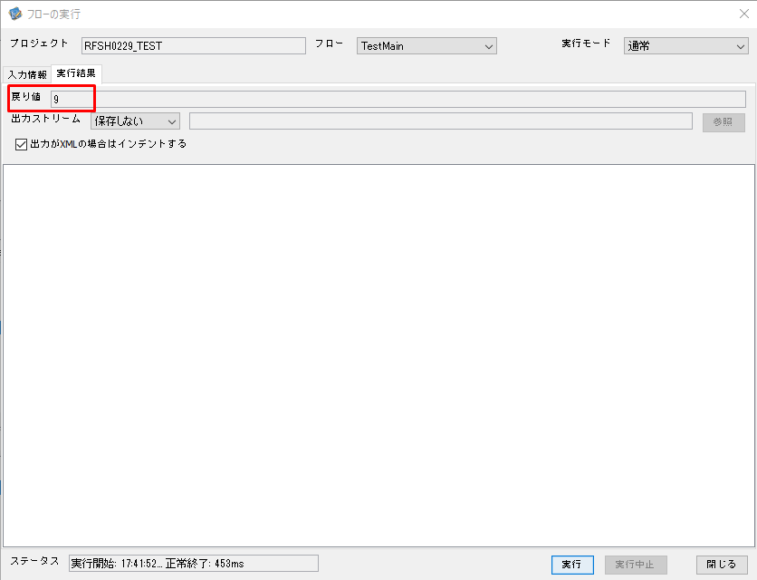

 | No.3-2-3

 |  | 行 | 日時 | レベル | メッセージ
 |  | 19140 | 2026-05-18T17:41:52.643 JST | INFO | FLEX_I_0003: [b981fe3c-eb86-4667-91ec-fa6809e133e9] サブフローの実行を開始します: /NH/connect/step3/isa_user06.RFSH0229.Main
 |  | 19141 | 2026-05-18T17:41:52.645 JST | INFO | FLEX_I_0003: [b981fe3c-eb86-4667-91ec-fa6809e133e9] サブフローの実行を開始します: /NH/connect/step3/isa_user06.MappingPreProcessing.MappingPreProcessing
 |  | 19142 | 2026-05-18T17:41:52.646 JST | INFO | FLEX_I_0003: [b981fe3c-eb86-4667-91ec-fa6809e133e9] サブフローの実行を開始します: /NH/connect/step3/isa_user06.Common.LogOutput
 |  | 19143 | 2026-05-18T17:41:52.648 JST | INFO | FLEX_I_0051: [b981fe3c-eb86-4667-91ec-fa6809e133e9] 情報(Log1) : 個別マッピング処理開始します。インターフェースID：RFSH0229 ASID：I0229 ジョブネットID：P1J0229
 |  | 19144 | 2026-05-18T17:41:52.648 JST | INFO | FLEX_I_0004: [b981fe3c-eb86-4667-91ec-fa6809e133e9] サブフローの実行が終了しました: /NH/connect/step3/isa_user06.Common.LogOutput [2ms]
 |  | 19145 | 2026-05-18T17:41:52.648 JST | INFO | FLEX_I_0003: [b981fe3c-eb86-4667-91ec-fa6809e133e9] サブフローの実行を開始します: /NH/connect/step3/isa_user06.Common.InputParameterCheck
 |  | 19146 | 2026-05-18T17:41:52.648 JST | INFO | FLEX_I_0004: [b981fe3c-eb86-4667-91ec-fa6809e133e9] サブフローの実行が終了しました: /NH/connect/step3/isa_user06.Common.InputParameterCheck [0ms]
 |  | 19147 | 2026-05-18T17:41:52.648 JST | INFO | FLEX_I_0003: [b981fe3c-eb86-4667-91ec-fa6809e133e9] サブフローの実行を開始します: /NH/connect/step3/isa_user06.Common.SettingInit
 |  | 19148 | 2026-05-18T17:41:52.664 JST | INFO | FLEX_I_0004: [b981fe3c-eb86-4667-91ec-fa6809e133e9] サブフローの実行が終了しました: /NH/connect/step3/isa_user06.Common.SettingInit [16ms]
 |  | 19149 | 2026-05-18T17:41:52.664 JST | INFO | FLEX_I_0003: [b981fe3c-eb86-4667-91ec-fa6809e133e9] サブフローの実行を開始します: /NH/connect/step3/isa_user06.Common.ParameterFileGet
 |  | 19150 | 2026-05-18T17:41:52.673 JST | INFO | FLEX_I_0004: [b981fe3c-eb86-4667-91ec-fa6809e133e9] サブフローの実行が終了しました: /NH/connect/step3/isa_user06.Common.ParameterFileGet [9ms]
 |  | 19151 | 2026-05-18T17:41:52.674 JST | INFO | FLEX_I_0003: [b981fe3c-eb86-4667-91ec-fa6809e133e9] サブフローの実行を開始します: /NH/connect/step3/isa_user06.Common_FileSendReceive.WorkFileDelete
 |  | 19152 | 2026-05-18T17:41:52.675 JST | INFO | FLEX_I_0004: [b981fe3c-eb86-4667-91ec-fa6809e133e9] サブフローの実行が終了しました: /NH/connect/step3/isa_user06.Common_FileSendReceive.WorkFileDelete [1ms]
 |  | 19153 | 2026-05-18T17:41:52.675 JST | INFO | FLEX_I_0003: [b981fe3c-eb86-4667-91ec-fa6809e133e9] サブフローの実行を開始します: /NH/connect/step3/isa_user06.Common.ParameterFileGet
 |  | 19154 | 2026-05-18T17:41:52.685 JST | INFO | FLEX_I_0004: [b981fe3c-eb86-4667-91ec-fa6809e133e9] サブフローの実行が終了しました: /NH/connect/step3/isa_user06.Common.ParameterFileGet [10ms]
 |  | 19155 | 2026-05-18T17:41:52.685 JST | INFO | FLEX_I_0003: [b981fe3c-eb86-4667-91ec-fa6809e133e9] サブフローの実行を開始します: /NH/connect/step3/isa_user06.Common_FileSendReceive.WorkFileDelete
 |  | 19156 | 2026-05-18T17:41:52.765 JST | INFO | FLEX_I_0004: [b981fe3c-eb86-4667-91ec-fa6809e133e9] サブフローの実行が終了しました: /NH/connect/step3/isa_user06.Common_FileSendReceive.WorkFileDelete [80ms]
 |  | 19157 | 2026-05-18T17:41:52.767 JST | INFO | FLEX_I_0003: [b981fe3c-eb86-4667-91ec-fa6809e133e9] サブフローの実行を開始します: /NH/connect/step3/isa_user06.Common_Conversion.GetConversionMst
 |  | 19158 | 2026-05-18T17:41:52.770 JST | INFO | FLEX_I_0004: [b981fe3c-eb86-4667-91ec-fa6809e133e9] サブフローの実行が終了しました: /NH/connect/step3/isa_user06.Common_Conversion.GetConversionMst [3ms]
 |  | 19159 | 2026-05-18T17:41:52.770 JST | INFO | FLEX_I_0004: [b981fe3c-eb86-4667-91ec-fa6809e133e9] サブフローの実行が終了しました: /NH/connect/step3/isa_user06.MappingPreProcessing.MappingPreProcessing [125ms]
 |  | 19160 | 2026-05-18T17:41:52.770 JST | INFO | FLEX_I_0003: [b981fe3c-eb86-4667-91ec-fa6809e133e9] サブフローの実行を開始します: /NH/connect/step3/isa_user06.RFSH0229.Mapping_Exec
 |  | 19161 | 2026-05-18T17:41:52.771 JST | INFO | FLEX_I_0003: [b981fe3c-eb86-4667-91ec-fa6809e133e9] サブフローの実行を開始します: /NH/connect/step3/isa_user06.FiletoFile.MappingPreProcessing
 |  | 19162 | 2026-05-18T17:41:52.775 JST | INFO | FLEX_I_0003: [b981fe3c-eb86-4667-91ec-fa6809e133e9] サブフローの実行を開始します: /NH/connect/step3/isa_user06.Common.ParameterFileGet
 |  | 19163 | 2026-05-18T17:41:52.790 JST | INFO | FLEX_I_0004: [b981fe3c-eb86-4667-91ec-fa6809e133e9] サブフローの実行が終了しました: /NH/connect/step3/isa_user06.Common.ParameterFileGet [15ms]
 |  | 19164 | 2026-05-18T17:41:52.800 JST | INFO | FLEX_I_0003: [b981fe3c-eb86-4667-91ec-fa6809e133e9] サブフローの実行を開始します: /NH/connect/step3/isa_user06.Common.ParameterFilePut
 |  | 19165 | 2026-05-18T17:41:52.804 JST | INFO | FLEX_I_0003: [b981fe3c-eb86-4667-91ec-fa6809e133e9] サブフローの実行を開始します: /NH/connect/step3/isa_user06.Common.ParameterFileGet
 |  | 19166 | 2026-05-18T17:41:52.812 JST | INFO | FLEX_I_0004: [b981fe3c-eb86-4667-91ec-fa6809e133e9] サブフローの実行が終了しました: /NH/connect/step3/isa_user06.Common.ParameterFileGet [8ms]
 |  | 19167 | 2026-05-18T17:41:52.823 JST | INFO | FLEX_I_0004: [b981fe3c-eb86-4667-91ec-fa6809e133e9] サブフローの実行が終了しました: /NH/connect/step3/isa_user06.Common.ParameterFilePut [23ms]
 |  | 19168 | 2026-05-18T17:41:52.823 JST | INFO | FLEX_I_0003: [b981fe3c-eb86-4667-91ec-fa6809e133e9] サブフローの実行を開始します: /NH/connect/step3/isa_user06.FiletoFile.PutParameterFileCaseMulitipleFiles
 |  | 19169 | 2026-05-18T17:41:52.824 JST | INFO | FLEX_I_0003: [b981fe3c-eb86-4667-91ec-fa6809e133e9] サブフローの実行を開始します: /NH/connect/step3/isa_user06.Common.ParameterFilePut
 |  | 19170 | 2026-05-18T17:41:52.828 JST | INFO | FLEX_I_0003: [b981fe3c-eb86-4667-91ec-fa6809e133e9] サブフローの実行を開始します: /NH/connect/step3/isa_user06.Common.ParameterFileGet
 |  | 19171 | 2026-05-18T17:41:52.836 JST | INFO | FLEX_I_0004: [b981fe3c-eb86-4667-91ec-fa6809e133e9] サブフローの実行が終了しました: /NH/connect/step3/isa_user06.Common.ParameterFileGet [8ms]
 |  | 19172 | 2026-05-18T17:41:52.847 JST | INFO | FLEX_I_0004: [b981fe3c-eb86-4667-91ec-fa6809e133e9] サブフローの実行が終了しました: /NH/connect/step3/isa_user06.Common.ParameterFilePut [23ms]
 |  | 19173 | 2026-05-18T17:41:52.847 JST | INFO | FLEX_I_0003: [b981fe3c-eb86-4667-91ec-fa6809e133e9] サブフローの実行を開始します: /NH/connect/step3/isa_user06.Common.ParameterFilePut
 |  | 19174 | 2026-05-18T17:41:52.851 JST | INFO | FLEX_I_0003: [b981fe3c-eb86-4667-91ec-fa6809e133e9] サブフローの実行を開始します: /NH/connect/step3/isa_user06.Common.ParameterFileGet
 |  | 19175 | 2026-05-18T17:41:52.859 JST | INFO | FLEX_I_0004: [b981fe3c-eb86-4667-91ec-fa6809e133e9] サブフローの実行が終了しました: /NH/connect/step3/isa_user06.Common.ParameterFileGet [8ms]
 |  | 19176 | 2026-05-18T17:41:52.870 JST | INFO | FLEX_I_0004: [b981fe3c-eb86-4667-91ec-fa6809e133e9] サブフローの実行が終了しました: /NH/connect/step3/isa_user06.Common.ParameterFilePut [23ms]
 |  | 19177 | 2026-05-18T17:41:52.871 JST | INFO | FLEX_I_0003: [b981fe3c-eb86-4667-91ec-fa6809e133e9] サブフローの実行を開始します: /NH/connect/step3/isa_user06.Common.ParameterFileGet
 |  | 19178 | 2026-05-18T17:41:52.879 JST | INFO | FLEX_I_0004: [b981fe3c-eb86-4667-91ec-fa6809e133e9] サブフローの実行が終了しました: /NH/connect/step3/isa_user06.Common.ParameterFileGet [8ms]
 |  | 19179 | 2026-05-18T17:41:52.879 JST | INFO | FLEX_I_0004: [b981fe3c-eb86-4667-91ec-fa6809e133e9] サブフローの実行が終了しました: /NH/connect/step3/isa_user06.FiletoFile.PutParameterFileCaseMulitipleFiles [56ms]
 |  | 19180 | 2026-05-18T17:41:52.879 JST | INFO | FLEX_I_0004: [b981fe3c-eb86-4667-91ec-fa6809e133e9] サブフローの実行が終了しました: /NH/connect/step3/isa_user06.FiletoFile.MappingPreProcessing [108ms]
 |  | 19181 | 2026-05-18T17:41:52.880 JST | INFO | FLEX_I_0003: [b981fe3c-eb86-4667-91ec-fa6809e133e9] サブフローの実行を開始します: /NH/connect/step3/isa_user06.RFSH0229.Mapping_Caller
 |  | 19182 | 2026-05-18T17:41:52.890 JST | WARN | FLEX_W_1011: [b981fe3c-eb86-4667-91ec-fa6809e133e9] Exception をキャッチしました : [/NH/connect/step3/isa_user06.RFSH0229.Mapping_Caller.FilePut3] \\192.168.1.212\ファイルサーバー\TEST_STEP3\MiddleWork\P1J0229\RFSH0229\send\RFSH0229_output.tsv (アクセスが拒否されました。)
 |  | 19183 | 2026-05-18T17:41:52.890 JST | INFO | FLEX_I_0005: [b981fe3c-eb86-4667-91ec-fa6809e133e9] エラー処理フローの実行を開始します: /NH/connect/step3/isa_user06.Common_Exception.CommonException
 |  | 19184 | 2026-05-18T17:41:52.891 JST | INFO | FLEX_I_0003: [b981fe3c-eb86-4667-91ec-fa6809e133e9] サブフローの実行を開始します: /NH/connect/step3/isa_user06.Common_Exception.CommonException_LogOutput
 |  | 19185 | 2026-05-18T17:41:52.891 JST | ERROR | FLEX_E_2055: [b981fe3c-eb86-4667-91ec-fa6809e133e9] エラー(Log1) : エラーが発生しました。インターフェースID：RFSH0229 ASID：I0229 ジョブネットID：P1J0229

 |  | 19186 | 2026-05-18T17:41:52.891 JST | INFO | FLEX_I_0004: [b981fe3c-eb86-4667-91ec-fa6809e133e9] サブフローの実行が終了しました: /NH/connect/step3/isa_user06.Common_Exception.CommonException_LogOutput [0ms]
 |  | 19187 | 2026-05-18T17:41:52.909 JST | INFO | FLEX_I_0007: [b981fe3c-eb86-4667-91ec-fa6809e133e9-1] サブフローとしてフローを実行します: /NH/connect/step3/isa_user06.Common_ReSend.IFResultDataUpdate
 |  | 19188 | 2026-05-18T17:41:52.909 JST | INFO | FLEX_I_0003: [b981fe3c-eb86-4667-91ec-fa6809e133e9-1] サブフローの実行を開始します: /NH/connect/step3/isa_user06.Common_ReSend.GetSEQIFResult
 |  | 19189 | 2026-05-18T17:41:52.910 JST | INFO | FLEX_I_0004: [b981fe3c-eb86-4667-91ec-fa6809e133e9-1] サブフローの実行が終了しました: /NH/connect/step3/isa_user06.Common_ReSend.GetSEQIFResult [1ms]
 |  | 19190 | 2026-05-18T17:41:52.910 JST | INFO | FLEX_I_0008: [b981fe3c-eb86-4667-91ec-fa6809e133e9-1] サブフローとして実行したフローが終了しました: /NH/connect/step3/isa_user06.Common_ReSend.IFResultDataUpdate [1ms]
 |  | 19191 | 2026-05-18T17:41:52.910 JST | INFO | FLEX_I_0006: [b981fe3c-eb86-4667-91ec-fa6809e133e9] エラー処理フローの実行が終了しました: /NH/connect/step3/isa_user06.Common_Exception.CommonException [20ms]
 |  | 19192 | 2026-05-18T17:41:52.910 JST | INFO | FLEX_I_0004: [b981fe3c-eb86-4667-91ec-fa6809e133e9] サブフローの実行が終了しました: /NH/connect/step3/isa_user06.RFSH0229.Mapping_Caller [30ms]
 |  | 19193 | 2026-05-18T17:41:52.910 JST | INFO | FLEX_I_0004: [b981fe3c-eb86-4667-91ec-fa6809e133e9] サブフローの実行が終了しました: /NH/connect/step3/isa_user06.RFSH0229.Mapping_Exec [140ms]
 |  | 19194 | 2026-05-18T17:41:52.910 JST | INFO | FLEX_I_0004: [b981fe3c-eb86-4667-91ec-fa6809e133e9] サブフローの実行が終了しました: /NH/connect/step3/isa_user06.RFSH0229.Main [267ms]

■5回目 正常系・0byteファイル

受信ファイルが0byte。

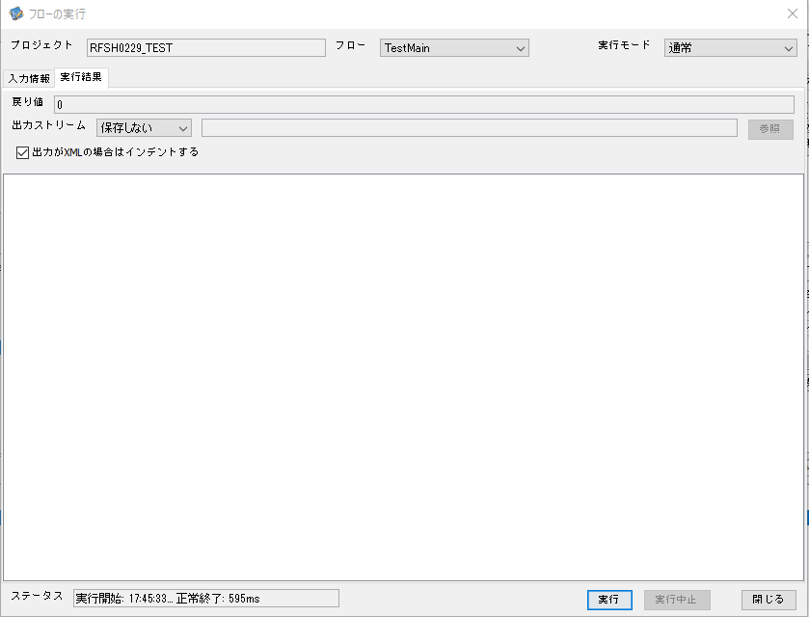

 |  | 行 | 日時 | レベル | メッセージ
 |  | 19415 | 2026-05-18T17:45:33.256 JST | INFO | FLEX_I_0003: [af5b99b1-5356-44b1-8225-903bb975797e] サブフローの実行を開始します: /NH/connect/step3/isa_user06.RFSH0229.Main
 |  | 19416 | 2026-05-18T17:45:33.309 JST | INFO | FLEX_I_0003: [af5b99b1-5356-44b1-8225-903bb975797e] サブフローの実行を開始します: /NH/connect/step3/isa_user06.MappingPreProcessing.MappingPreProcessing
 |  | 19417 | 2026-05-18T17:45:33.321 JST | INFO | FLEX_I_0003: [af5b99b1-5356-44b1-8225-903bb975797e] サブフローの実行を開始します: /NH/connect/step3/isa_user06.Common.LogOutput
 |  | 19418 | 2026-05-18T17:45:33.321 JST | INFO | FLEX_I_0051: [af5b99b1-5356-44b1-8225-903bb975797e] 情報(Log1) : 個別マッピング処理開始します。インターフェースID：RFSH0229 ASID：I0229 ジョブネットID：P1J0229
 |  | 19419 | 2026-05-18T17:45:33.321 JST | INFO | FLEX_I_0004: [af5b99b1-5356-44b1-8225-903bb975797e] サブフローの実行が終了しました: /NH/connect/step3/isa_user06.Common.LogOutput [0ms]
 |  | 19420 | 2026-05-18T17:45:33.321 JST | INFO | FLEX_I_0003: [af5b99b1-5356-44b1-8225-903bb975797e] サブフローの実行を開始します: /NH/connect/step3/isa_user06.Common.InputParameterCheck
 |  | 19421 | 2026-05-18T17:45:33.322 JST | INFO | FLEX_I_0004: [af5b99b1-5356-44b1-8225-903bb975797e] サブフローの実行が終了しました: /NH/connect/step3/isa_user06.Common.InputParameterCheck [1ms]
 |  | 19422 | 2026-05-18T17:45:33.322 JST | INFO | FLEX_I_0003: [af5b99b1-5356-44b1-8225-903bb975797e] サブフローの実行を開始します: /NH/connect/step3/isa_user06.Common.SettingInit
 |  | 19423 | 2026-05-18T17:45:33.340 JST | INFO | FLEX_I_0004: [af5b99b1-5356-44b1-8225-903bb975797e] サブフローの実行が終了しました: /NH/connect/step3/isa_user06.Common.SettingInit [18ms]
 |  | 19424 | 2026-05-18T17:45:33.341 JST | INFO | FLEX_I_0003: [af5b99b1-5356-44b1-8225-903bb975797e] サブフローの実行を開始します: /NH/connect/step3/isa_user06.Common.ParameterFileGet
 |  | 19425 | 2026-05-18T17:45:33.349 JST | INFO | FLEX_I_0004: [af5b99b1-5356-44b1-8225-903bb975797e] サブフローの実行が終了しました: /NH/connect/step3/isa_user06.Common.ParameterFileGet [8ms]
 |  | 19426 | 2026-05-18T17:45:33.376 JST | INFO | FLEX_I_0003: [af5b99b1-5356-44b1-8225-903bb975797e] サブフローの実行を開始します: /NH/connect/step3/isa_user06.Common_FileSendReceive.WorkFileDelete
 |  | 19427 | 2026-05-18T17:45:33.377 JST | INFO | FLEX_I_0004: [af5b99b1-5356-44b1-8225-903bb975797e] サブフローの実行が終了しました: /NH/connect/step3/isa_user06.Common_FileSendReceive.WorkFileDelete [1ms]
 |  | 19428 | 2026-05-18T17:45:33.377 JST | INFO | FLEX_I_0003: [af5b99b1-5356-44b1-8225-903bb975797e] サブフローの実行を開始します: /NH/connect/step3/isa_user06.Common.ParameterFileGet
 |  | 19429 | 2026-05-18T17:45:33.389 JST | INFO | FLEX_I_0004: [af5b99b1-5356-44b1-8225-903bb975797e] サブフローの実行が終了しました: /NH/connect/step3/isa_user06.Common.ParameterFileGet [12ms]
 |  | 19430 | 2026-05-18T17:45:33.389 JST | INFO | FLEX_I_0003: [af5b99b1-5356-44b1-8225-903bb975797e] サブフローの実行を開始します: /NH/connect/step3/isa_user06.Common_FileSendReceive.WorkFileDelete
 |  | 19431 | 2026-05-18T17:45:33.390 JST | INFO | FLEX_I_0004: [af5b99b1-5356-44b1-8225-903bb975797e] サブフローの実行が終了しました: /NH/connect/step3/isa_user06.Common_FileSendReceive.WorkFileDelete [1ms]
 |  | 19432 | 2026-05-18T17:45:33.413 JST | INFO | FLEX_I_0003: [af5b99b1-5356-44b1-8225-903bb975797e] サブフローの実行を開始します: /NH/connect/step3/isa_user06.Common_Conversion.GetConversionMst
 |  | 19433 | 2026-05-18T17:45:33.415 JST | INFO | FLEX_I_0004: [af5b99b1-5356-44b1-8225-903bb975797e] サブフローの実行が終了しました: /NH/connect/step3/isa_user06.Common_Conversion.GetConversionMst [2ms]
 |  | 19434 | 2026-05-18T17:45:33.415 JST | INFO | FLEX_I_0004: [af5b99b1-5356-44b1-8225-903bb975797e] サブフローの実行が終了しました: /NH/connect/step3/isa_user06.MappingPreProcessing.MappingPreProcessing [106ms]
 |  | 19435 | 2026-05-18T17:45:33.415 JST | INFO | FLEX_I_0003: [af5b99b1-5356-44b1-8225-903bb975797e] サブフローの実行を開始します: /NH/connect/step3/isa_user06.RFSH0229.Mapping_Exec
 |  | 19436 | 2026-05-18T17:45:33.466 JST | INFO | FLEX_I_0003: [af5b99b1-5356-44b1-8225-903bb975797e] サブフローの実行を開始します: /NH/connect/step3/isa_user06.FiletoFile.MappingPreProcessing
 |  | 19437 | 2026-05-18T17:45:33.468 JST | INFO | FLEX_I_0003: [af5b99b1-5356-44b1-8225-903bb975797e] サブフローの実行を開始します: /NH/connect/step3/isa_user06.Common.ParameterFileGet
 |  | 19438 | 2026-05-18T17:45:33.485 JST | INFO | FLEX_I_0004: [af5b99b1-5356-44b1-8225-903bb975797e] サブフローの実行が終了しました: /NH/connect/step3/isa_user06.Common.ParameterFileGet [17ms]
 |  | 19439 | 2026-05-18T17:45:33.495 JST | INFO | FLEX_I_0003: [af5b99b1-5356-44b1-8225-903bb975797e] サブフローの実行を開始します: /NH/connect/step3/isa_user06.Common.ParameterFilePut
 |  | 19440 | 2026-05-18T17:45:33.498 JST | INFO | FLEX_I_0003: [af5b99b1-5356-44b1-8225-903bb975797e] サブフローの実行を開始します: /NH/connect/step3/isa_user06.Common.ParameterFileGet
 |  | 19441 | 2026-05-18T17:45:33.506 JST | INFO | FLEX_I_0004: [af5b99b1-5356-44b1-8225-903bb975797e] サブフローの実行が終了しました: /NH/connect/step3/isa_user06.Common.ParameterFileGet [8ms]
 |  | 19442 | 2026-05-18T17:45:33.518 JST | INFO | FLEX_I_0004: [af5b99b1-5356-44b1-8225-903bb975797e] サブフローの実行が終了しました: /NH/connect/step3/isa_user06.Common.ParameterFilePut [23ms]
 |  | 19443 | 2026-05-18T17:45:33.518 JST | INFO | FLEX_I_0003: [af5b99b1-5356-44b1-8225-903bb975797e] サブフローの実行を開始します: /NH/connect/step3/isa_user06.FiletoFile.PutParameterFileCaseMulitipleFiles
 |  | 19444 | 2026-05-18T17:45:33.519 JST | INFO | FLEX_I_0003: [af5b99b1-5356-44b1-8225-903bb975797e] サブフローの実行を開始します: /NH/connect/step3/isa_user06.Common.ParameterFilePut
 |  | 19445 | 2026-05-18T17:45:33.523 JST | INFO | FLEX_I_0003: [af5b99b1-5356-44b1-8225-903bb975797e] サブフローの実行を開始します: /NH/connect/step3/isa_user06.Common.ParameterFileGet
 |  | 19446 | 2026-05-18T17:45:33.531 JST | INFO | FLEX_I_0004: [af5b99b1-5356-44b1-8225-903bb975797e] サブフローの実行が終了しました: /NH/connect/step3/isa_user06.Common.ParameterFileGet [8ms]
 |  | 19447 | 2026-05-18T17:45:33.542 JST | INFO | FLEX_I_0004: [af5b99b1-5356-44b1-8225-903bb975797e] サブフローの実行が終了しました: /NH/connect/step3/isa_user06.Common.ParameterFilePut [23ms]
 |  | 19448 | 2026-05-18T17:45:33.542 JST | INFO | FLEX_I_0003: [af5b99b1-5356-44b1-8225-903bb975797e] サブフローの実行を開始します: /NH/connect/step3/isa_user06.Common.ParameterFilePut
 |  | 19449 | 2026-05-18T17:45:33.546 JST | INFO | FLEX_I_0003: [af5b99b1-5356-44b1-8225-903bb975797e] サブフローの実行を開始します: /NH/connect/step3/isa_user06.Common.ParameterFileGet
 |  | 19450 | 2026-05-18T17:45:33.554 JST | INFO | FLEX_I_0004: [af5b99b1-5356-44b1-8225-903bb975797e] サブフローの実行が終了しました: /NH/connect/step3/isa_user06.Common.ParameterFileGet [8ms]
 |  | 19451 | 2026-05-18T17:45:33.565 JST | INFO | FLEX_I_0004: [af5b99b1-5356-44b1-8225-903bb975797e] サブフローの実行が終了しました: /NH/connect/step3/isa_user06.Common.ParameterFilePut [23ms]
 |  | 19452 | 2026-05-18T17:45:33.565 JST | INFO | FLEX_I_0003: [af5b99b1-5356-44b1-8225-903bb975797e] サブフローの実行を開始します: /NH/connect/step3/isa_user06.Common.ParameterFileGet
 |  | 19453 | 2026-05-18T17:45:33.574 JST | INFO | FLEX_I_0004: [af5b99b1-5356-44b1-8225-903bb975797e] サブフローの実行が終了しました: /NH/connect/step3/isa_user06.Common.ParameterFileGet [9ms]
 |  | 19454 | 2026-05-18T17:45:33.574 JST | INFO | FLEX_I_0004: [af5b99b1-5356-44b1-8225-903bb975797e] サブフローの実行が終了しました: /NH/connect/step3/isa_user06.FiletoFile.PutParameterFileCaseMulitipleFiles [56ms]
 |  | 19455 | 2026-05-18T17:45:33.574 JST | INFO | FLEX_I_0004: [af5b99b1-5356-44b1-8225-903bb975797e] サブフローの実行が終了しました: /NH/connect/step3/isa_user06.FiletoFile.MappingPreProcessing [108ms]
 |  | 19456 | 2026-05-18T17:45:33.575 JST | INFO | FLEX_I_0003: [af5b99b1-5356-44b1-8225-903bb975797e] サブフローの実行を開始します: /NH/connect/step3/isa_user06.RFSH0229.Mapping_Caller
 |  | 19457 | 2026-05-18T17:45:33.580 JST | INFO | FLEX_I_0004: [af5b99b1-5356-44b1-8225-903bb975797e] サブフローの実行が終了しました: /NH/connect/step3/isa_user06.RFSH0229.Mapping_Caller [5ms]
 |  | 19458 | 2026-05-18T17:45:33.580 JST | INFO | FLEX_I_0003: [af5b99b1-5356-44b1-8225-903bb975797e] サブフローの実行を開始します: /NH/connect/step3/isa_user06.FiletoFile.MappingPostProcessing
 |  | 19459 | 2026-05-18T17:45:33.582 JST | INFO | FLEX_I_0003: [af5b99b1-5356-44b1-8225-903bb975797e] サブフローの実行を開始します: /NH/connect/step3/isa_user06.Common.LogOutput
 |  | 19460 | 2026-05-18T17:45:33.582 JST | INFO | FLEX_I_0051: [af5b99b1-5356-44b1-8225-903bb975797e] 情報(Log1) : ファイルを作成しました。インターフェースID：RFSH0229 ASID：I0229 ジョブネットID：P1J0229 ファイル名：RFSH0229_output.tsv 処理件数：0件
 |  | 19461 | 2026-05-18T17:45:33.582 JST | INFO | FLEX_I_0004: [af5b99b1-5356-44b1-8225-903bb975797e] サブフローの実行が終了しました: /NH/connect/step3/isa_user06.Common.LogOutput [0ms]
 |  | 19462 | 2026-05-18T17:45:33.584 JST | INFO | FLEX_I_0003: [af5b99b1-5356-44b1-8225-903bb975797e] サブフローの実行を開始します: /NH/connect/step3/isa_user06.Common_FileSendReceive.OutputFileCopy
 |  | 19463 | 2026-05-18T17:45:33.584 JST | INFO | FLEX_I_0004: [af5b99b1-5356-44b1-8225-903bb975797e] サブフローの実行が終了しました: /NH/connect/step3/isa_user06.Common_FileSendReceive.OutputFileCopy [0ms]
 |  | 19464 | 2026-05-18T17:45:33.585 JST | INFO | FLEX_I_0003: [af5b99b1-5356-44b1-8225-903bb975797e] サブフローの実行を開始します: /NH/connect/step3/isa_user06.Common.ParameterFilePut
 |  | 19465 | 2026-05-18T17:45:33.589 JST | INFO | FLEX_I_0003: [af5b99b1-5356-44b1-8225-903bb975797e] サブフローの実行を開始します: /NH/connect/step3/isa_user06.Common.ParameterFileGet
 |  | 19466 | 2026-05-18T17:45:33.597 JST | INFO | FLEX_I_0004: [af5b99b1-5356-44b1-8225-903bb975797e] サブフローの実行が終了しました: /NH/connect/step3/isa_user06.Common.ParameterFileGet [8ms]
 |  | 19467 | 2026-05-18T17:45:33.608 JST | INFO | FLEX_I_0004: [af5b99b1-5356-44b1-8225-903bb975797e] サブフローの実行が終了しました: /NH/connect/step3/isa_user06.Common.ParameterFilePut [23ms]
 |  | 19468 | 2026-05-18T17:45:33.608 JST | INFO | FLEX_I_0004: [af5b99b1-5356-44b1-8225-903bb975797e] サブフローの実行が終了しました: /NH/connect/step3/isa_user06.FiletoFile.MappingPostProcessing [28ms]
 |  | 19469 | 2026-05-18T17:45:33.608 JST | INFO | FLEX_I_0004: [af5b99b1-5356-44b1-8225-903bb975797e] サブフローの実行が終了しました: /NH/connect/step3/isa_user06.RFSH0229.Mapping_Exec [193ms]
 |  | 19470 | 2026-05-18T17:45:33.615 JST | INFO | FLEX_I_0003: [af5b99b1-5356-44b1-8225-903bb975797e] サブフローの実行を開始します: /NH/connect/step3/isa_user06.MappingPostProcessing.MappingPostProcessing
 |  | 19471 | 2026-05-18T17:45:33.616 JST | INFO | FLEX_I_0003: [af5b99b1-5356-44b1-8225-903bb975797e] サブフローの実行を開始します: /NH/connect/step3/isa_user06.Common.LogOutput
 |  | 19472 | 2026-05-18T17:45:33.616 JST | INFO | FLEX_I_0051: [af5b99b1-5356-44b1-8225-903bb975797e] 情報(Log1) : 個別マッピング処理終了します。インターフェースID：RFSH0229 ASID：I0229 ジョブネットID：P1J0229
 |  | 19473 | 2026-05-18T17:45:33.616 JST | INFO | FLEX_I_0004: [af5b99b1-5356-44b1-8225-903bb975797e] サブフローの実行が終了しました: /NH/connect/step3/isa_user06.Common.LogOutput [0ms]
 |  | 19474 | 2026-05-18T17:45:33.616 JST | INFO | FLEX_I_0004: [af5b99b1-5356-44b1-8225-903bb975797e] サブフローの実行が終了しました: /NH/connect/step3/isa_user06.MappingPostProcessing.MappingPostProcessing [1ms]
 |  | 19475 | 2026-05-18T17:45:33.616 JST | INFO | FLEX_I_0004: [af5b99b1-5356-44b1-8225-903bb975797e] サブフローの実行が終了しました: /NH/connect/step3/isa_user06.RFSH0229.Main [360ms]

 | No.4-1-2
 | No.7-1-2

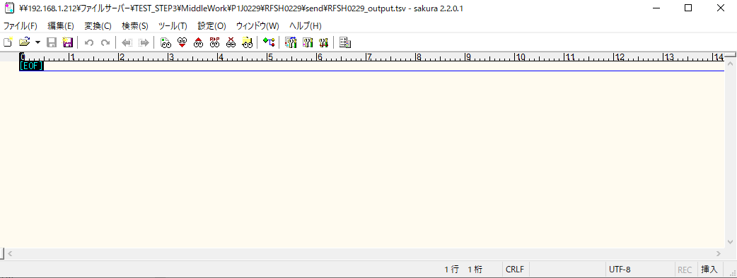

■6回目 正常系・データ行1000行

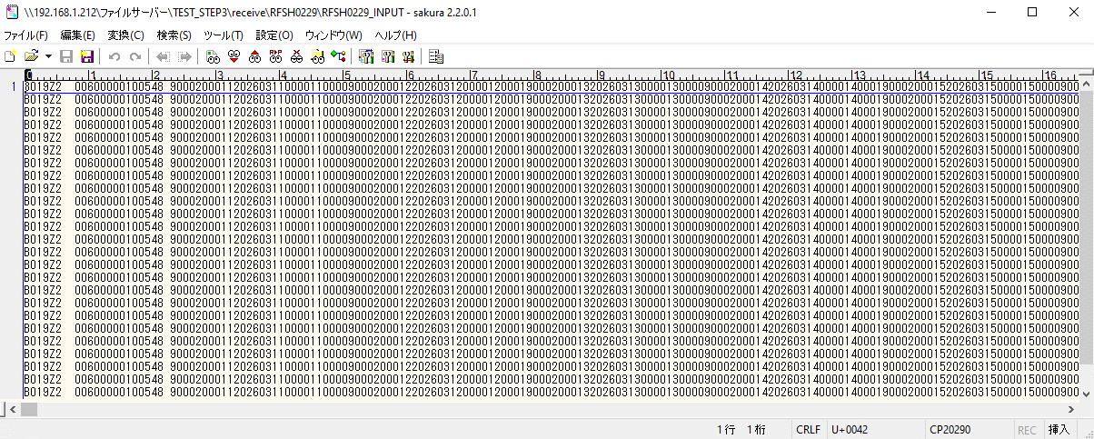

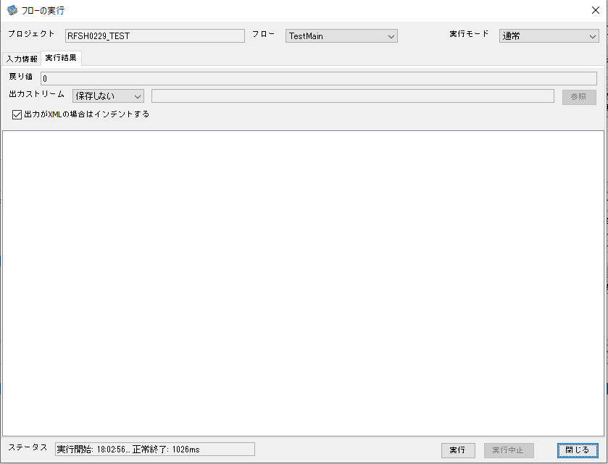

 |  | 行 | 日時 | レベル | メッセージ
 |  | 20247 | 2026-05-18T18:02:56.693 JST | INFO | FLEX_I_0003: [06738b1f-225d-462f-bb57-c94758f72255] サブフローの実行を開始します: /NH/connect/step3/isa_user06.RFSH0229.Main
 |  | 20248 | 2026-05-18T18:02:56.743 JST | INFO | FLEX_I_0003: [06738b1f-225d-462f-bb57-c94758f72255] サブフローの実行を開始します: /NH/connect/step3/isa_user06.MappingPreProcessing.MappingPreProcessing
 |  | 20249 | 2026-05-18T18:02:56.755 JST | INFO | FLEX_I_0003: [06738b1f-225d-462f-bb57-c94758f72255] サブフローの実行を開始します: /NH/connect/step3/isa_user06.Common.LogOutput
 |  | 20250 | 2026-05-18T18:02:56.755 JST | INFO | FLEX_I_0051: [06738b1f-225d-462f-bb57-c94758f72255] 情報(Log1) : 個別マッピング処理開始します。インターフェースID：RFSH0229 ASID：I0229 ジョブネットID：P1J0229
 |  | 20251 | 2026-05-18T18:02:56.755 JST | INFO | FLEX_I_0004: [06738b1f-225d-462f-bb57-c94758f72255] サブフローの実行が終了しました: /NH/connect/step3/isa_user06.Common.LogOutput [0ms]
 |  | 20252 | 2026-05-18T18:02:56.755 JST | INFO | FLEX_I_0003: [06738b1f-225d-462f-bb57-c94758f72255] サブフローの実行を開始します: /NH/connect/step3/isa_user06.Common.InputParameterCheck
 |  | 20253 | 2026-05-18T18:02:56.755 JST | INFO | FLEX_I_0004: [06738b1f-225d-462f-bb57-c94758f72255] サブフローの実行が終了しました: /NH/connect/step3/isa_user06.Common.InputParameterCheck [0ms]
 |  | 20254 | 2026-05-18T18:02:56.756 JST | INFO | FLEX_I_0003: [06738b1f-225d-462f-bb57-c94758f72255] サブフローの実行を開始します: /NH/connect/step3/isa_user06.Common.SettingInit
 |  | 20255 | 2026-05-18T18:02:56.772 JST | INFO | FLEX_I_0004: [06738b1f-225d-462f-bb57-c94758f72255] サブフローの実行が終了しました: /NH/connect/step3/isa_user06.Common.SettingInit [16ms]
 |  | 20256 | 2026-05-18T18:02:56.773 JST | INFO | FLEX_I_0003: [06738b1f-225d-462f-bb57-c94758f72255] サブフローの実行を開始します: /NH/connect/step3/isa_user06.Common.ParameterFileGet
 |  | 20257 | 2026-05-18T18:02:56.784 JST | INFO | FLEX_I_0004: [06738b1f-225d-462f-bb57-c94758f72255] サブフローの実行が終了しました: /NH/connect/step3/isa_user06.Common.ParameterFileGet [11ms]
 |  | 20258 | 2026-05-18T18:02:56.809 JST | INFO | FLEX_I_0003: [06738b1f-225d-462f-bb57-c94758f72255] サブフローの実行を開始します: /NH/connect/step3/isa_user06.Common_FileSendReceive.WorkFileDelete
 |  | 20259 | 2026-05-18T18:02:56.810 JST | INFO | FLEX_I_0004: [06738b1f-225d-462f-bb57-c94758f72255] サブフローの実行が終了しました: /NH/connect/step3/isa_user06.Common_FileSendReceive.WorkFileDelete [1ms]
 |  | 20260 | 2026-05-18T18:02:56.810 JST | INFO | FLEX_I_0003: [06738b1f-225d-462f-bb57-c94758f72255] サブフローの実行を開始します: /NH/connect/step3/isa_user06.Common.ParameterFileGet
 |  | 20261 | 2026-05-18T18:02:56.822 JST | INFO | FLEX_I_0004: [06738b1f-225d-462f-bb57-c94758f72255] サブフローの実行が終了しました: /NH/connect/step3/isa_user06.Common.ParameterFileGet [12ms]
 |  | 20262 | 2026-05-18T18:02:56.823 JST | INFO | FLEX_I_0003: [06738b1f-225d-462f-bb57-c94758f72255] サブフローの実行を開始します: /NH/connect/step3/isa_user06.Common_FileSendReceive.WorkFileDelete
 |  | 20263 | 2026-05-18T18:02:56.837 JST | INFO | FLEX_I_0004: [06738b1f-225d-462f-bb57-c94758f72255] サブフローの実行が終了しました: /NH/connect/step3/isa_user06.Common_FileSendReceive.WorkFileDelete [14ms]
 |  | 20264 | 2026-05-18T18:02:56.859 JST | INFO | FLEX_I_0003: [06738b1f-225d-462f-bb57-c94758f72255] サブフローの実行を開始します: /NH/connect/step3/isa_user06.Common_Conversion.GetConversionMst
 |  | 20265 | 2026-05-18T18:02:56.860 JST | INFO | FLEX_I_0004: [06738b1f-225d-462f-bb57-c94758f72255] サブフローの実行が終了しました: /NH/connect/step3/isa_user06.Common_Conversion.GetConversionMst [1ms]
 |  | 20266 | 2026-05-18T18:02:56.860 JST | INFO | FLEX_I_0004: [06738b1f-225d-462f-bb57-c94758f72255] サブフローの実行が終了しました: /NH/connect/step3/isa_user06.MappingPreProcessing.MappingPreProcessing [117ms]
 |  | 20267 | 2026-05-18T18:02:56.860 JST | INFO | FLEX_I_0003: [06738b1f-225d-462f-bb57-c94758f72255] サブフローの実行を開始します: /NH/connect/step3/isa_user06.RFSH0229.Mapping_Exec
 |  | 20268 | 2026-05-18T18:02:56.908 JST | INFO | FLEX_I_0003: [06738b1f-225d-462f-bb57-c94758f72255] サブフローの実行を開始します: /NH/connect/step3/isa_user06.FiletoFile.MappingPreProcessing
 |  | 20269 | 2026-05-18T18:02:56.910 JST | INFO | FLEX_I_0003: [06738b1f-225d-462f-bb57-c94758f72255] サブフローの実行を開始します: /NH/connect/step3/isa_user06.Common.ParameterFileGet
 |  | 20270 | 2026-05-18T18:02:56.921 JST | INFO | FLEX_I_0004: [06738b1f-225d-462f-bb57-c94758f72255] サブフローの実行が終了しました: /NH/connect/step3/isa_user06.Common.ParameterFileGet [11ms]
 |  | 20271 | 2026-05-18T18:02:56.931 JST | INFO | FLEX_I_0003: [06738b1f-225d-462f-bb57-c94758f72255] サブフローの実行を開始します: /NH/connect/step3/isa_user06.Common.ParameterFilePut
 |  | 20272 | 2026-05-18T18:02:56.935 JST | INFO | FLEX_I_0003: [06738b1f-225d-462f-bb57-c94758f72255] サブフローの実行を開始します: /NH/connect/step3/isa_user06.Common.ParameterFileGet
 |  | 20273 | 2026-05-18T18:02:56.943 JST | INFO | FLEX_I_0004: [06738b1f-225d-462f-bb57-c94758f72255] サブフローの実行が終了しました: /NH/connect/step3/isa_user06.Common.ParameterFileGet [8ms]
 |  | 20274 | 2026-05-18T18:02:56.954 JST | INFO | FLEX_I_0004: [06738b1f-225d-462f-bb57-c94758f72255] サブフローの実行が終了しました: /NH/connect/step3/isa_user06.Common.ParameterFilePut [23ms]
 |  | 20275 | 2026-05-18T18:02:56.954 JST | INFO | FLEX_I_0003: [06738b1f-225d-462f-bb57-c94758f72255] サブフローの実行を開始します: /NH/connect/step3/isa_user06.FiletoFile.PutParameterFileCaseMulitipleFiles
 |  | 20276 | 2026-05-18T18:02:56.955 JST | INFO | FLEX_I_0003: [06738b1f-225d-462f-bb57-c94758f72255] サブフローの実行を開始します: /NH/connect/step3/isa_user06.Common.ParameterFilePut
 |  | 20277 | 2026-05-18T18:02:56.959 JST | INFO | FLEX_I_0003: [06738b1f-225d-462f-bb57-c94758f72255] サブフローの実行を開始します: /NH/connect/step3/isa_user06.Common.ParameterFileGet
 |  | 20278 | 2026-05-18T18:02:56.967 JST | INFO | FLEX_I_0004: [06738b1f-225d-462f-bb57-c94758f72255] サブフローの実行が終了しました: /NH/connect/step3/isa_user06.Common.ParameterFileGet [8ms]
 |  | 20279 | 2026-05-18T18:02:56.977 JST | INFO | FLEX_I_0004: [06738b1f-225d-462f-bb57-c94758f72255] サブフローの実行が終了しました: /NH/connect/step3/isa_user06.Common.ParameterFilePut [22ms]
 |  | 20280 | 2026-05-18T18:02:56.979 JST | INFO | FLEX_I_0003: [06738b1f-225d-462f-bb57-c94758f72255] サブフローの実行を開始します: /NH/connect/step3/isa_user06.Common.ParameterFilePut
 |  | 20281 | 2026-05-18T18:02:56.983 JST | INFO | FLEX_I_0003: [06738b1f-225d-462f-bb57-c94758f72255] サブフローの実行を開始します: /NH/connect/step3/isa_user06.Common.ParameterFileGet
 |  | 20282 | 2026-05-18T18:02:56.991 JST | INFO | FLEX_I_0004: [06738b1f-225d-462f-bb57-c94758f72255] サブフローの実行が終了しました: /NH/connect/step3/isa_user06.Common.ParameterFileGet [8ms]
 |  | 20283 | 2026-05-18T18:02:57.002 JST | INFO | FLEX_I_0004: [06738b1f-225d-462f-bb57-c94758f72255] サブフローの実行が終了しました: /NH/connect/step3/isa_user06.Common.ParameterFilePut [23ms]
 |  | 20284 | 2026-05-18T18:02:57.002 JST | INFO | FLEX_I_0003: [06738b1f-225d-462f-bb57-c94758f72255] サブフローの実行を開始します: /NH/connect/step3/isa_user06.Common.ParameterFileGet
 |  | 20285 | 2026-05-18T18:02:57.010 JST | INFO | FLEX_I_0004: [06738b1f-225d-462f-bb57-c94758f72255] サブフローの実行が終了しました: /NH/connect/step3/isa_user06.Common.ParameterFileGet [8ms]
 |  | 20286 | 2026-05-18T18:02:57.010 JST | INFO | FLEX_I_0004: [06738b1f-225d-462f-bb57-c94758f72255] サブフローの実行が終了しました: /NH/connect/step3/isa_user06.FiletoFile.PutParameterFileCaseMulitipleFiles [56ms]
 |  | 20287 | 2026-05-18T18:02:57.010 JST | INFO | FLEX_I_0004: [06738b1f-225d-462f-bb57-c94758f72255] サブフローの実行が終了しました: /NH/connect/step3/isa_user06.FiletoFile.MappingPreProcessing [102ms]
 |  | 20288 | 2026-05-18T18:02:57.010 JST | INFO | FLEX_I_0003: [06738b1f-225d-462f-bb57-c94758f72255] サブフローの実行を開始します: /NH/connect/step3/isa_user06.RFSH0229.Mapping_Caller
 |  | 20289 | 2026-05-18T18:02:57.029 JST | INFO | FLEX_I_0003: [06738b1f-225d-462f-bb57-c94758f72255] サブフローの実行を開始します: /NH/connect/step3/isa_user06.Mapping_0022-2.Mapping
 |  | 20290 | 2026-05-18T18:02:57.463 JST | INFO | FLEX_I_0004: [06738b1f-225d-462f-bb57-c94758f72255] サブフローの実行が終了しました: /NH/connect/step3/isa_user06.Mapping_0022-2.Mapping [434ms]
 |  | 20291 | 2026-05-18T18:02:57.463 JST | INFO | FLEX_I_0003: [06738b1f-225d-462f-bb57-c94758f72255] サブフローの実行を開始します: /NH/connect/step3/isa_user06.RFSH0229.Mapping_FilePut
 |  | 20292 | 2026-05-18T18:02:57.471 JST | INFO | FLEX_I_0004: [06738b1f-225d-462f-bb57-c94758f72255] サブフローの実行が終了しました: /NH/connect/step3/isa_user06.RFSH0229.Mapping_FilePut [8ms]
 |  | 20293 | 2026-05-18T18:02:57.472 JST | INFO | FLEX_I_0004: [06738b1f-225d-462f-bb57-c94758f72255] サブフローの実行が終了しました: /NH/connect/step3/isa_user06.RFSH0229.Mapping_Caller [462ms]
 |  | 20294 | 2026-05-18T18:02:57.473 JST | INFO | FLEX_I_0003: [06738b1f-225d-462f-bb57-c94758f72255] サブフローの実行を開始します: /NH/connect/step3/isa_user06.FiletoFile.MappingPostProcessing
 |  | 20295 | 2026-05-18T18:02:57.474 JST | INFO | FLEX_I_0003: [06738b1f-225d-462f-bb57-c94758f72255] サブフローの実行を開始します: /NH/connect/step3/isa_user06.Common.LogOutput
 |  | 20296 | 2026-05-18T18:02:57.474 JST | INFO | FLEX_I_0051: [06738b1f-225d-462f-bb57-c94758f72255] 情報(Log1) : ファイルを作成しました。インターフェースID：RFSH0229 ASID：I0229 ジョブネットID：P1J0229 ファイル名：RFSH0229_output.tsv 処理件数：8000件
 |  | 20297 | 2026-05-18T18:02:57.474 JST | INFO | FLEX_I_0004: [06738b1f-225d-462f-bb57-c94758f72255] サブフローの実行が終了しました: /NH/connect/step3/isa_user06.Common.LogOutput [0ms]
 |  | 20298 | 2026-05-18T18:02:57.476 JST | INFO | FLEX_I_0003: [06738b1f-225d-462f-bb57-c94758f72255] サブフローの実行を開始します: /NH/connect/step3/isa_user06.Common_FileSendReceive.OutputFileCopy
 |  | 20299 | 2026-05-18T18:02:57.476 JST | INFO | FLEX_I_0004: [06738b1f-225d-462f-bb57-c94758f72255] サブフローの実行が終了しました: /NH/connect/step3/isa_user06.Common_FileSendReceive.OutputFileCopy [0ms]
 |  | 20300 | 2026-05-18T18:02:57.476 JST | INFO | FLEX_I_0003: [06738b1f-225d-462f-bb57-c94758f72255] サブフローの実行を開始します: /NH/connect/step3/isa_user06.Common.ParameterFilePut
 |  | 20301 | 2026-05-18T18:02:57.484 JST | INFO | FLEX_I_0003: [06738b1f-225d-462f-bb57-c94758f72255] サブフローの実行を開始します: /NH/connect/step3/isa_user06.Common.ParameterFileGet
 |  | 20302 | 2026-05-18T18:02:57.494 JST | INFO | FLEX_I_0004: [06738b1f-225d-462f-bb57-c94758f72255] サブフローの実行が終了しました: /NH/connect/step3/isa_user06.Common.ParameterFileGet [10ms]
 |  | 20303 | 2026-05-18T18:02:57.505 JST | INFO | FLEX_I_0004: [06738b1f-225d-462f-bb57-c94758f72255] サブフローの実行が終了しました: /NH/connect/step3/isa_user06.Common.ParameterFilePut [29ms]
 |  | 20304 | 2026-05-18T18:02:57.505 JST | INFO | FLEX_I_0004: [06738b1f-225d-462f-bb57-c94758f72255] サブフローの実行が終了しました: /NH/connect/step3/isa_user06.FiletoFile.MappingPostProcessing [32ms]
 |  | 20305 | 2026-05-18T18:02:57.505 JST | INFO | FLEX_I_0004: [06738b1f-225d-462f-bb57-c94758f72255] サブフローの実行が終了しました: /NH/connect/step3/isa_user06.RFSH0229.Mapping_Exec [645ms]
 |  | 20306 | 2026-05-18T18:02:57.512 JST | INFO | FLEX_I_0003: [06738b1f-225d-462f-bb57-c94758f72255] サブフローの実行を開始します: /NH/connect/step3/isa_user06.MappingPostProcessing.MappingPostProcessing
 |  | 20307 | 2026-05-18T18:02:57.512 JST | INFO | FLEX_I_0003: [06738b1f-225d-462f-bb57-c94758f72255] サブフローの実行を開始します: /NH/connect/step3/isa_user06.Common.LogOutput
 |  | 20308 | 2026-05-18T18:02:57.513 JST | INFO | FLEX_I_0051: [06738b1f-225d-462f-bb57-c94758f72255] 情報(Log1) : 個別マッピング処理終了します。インターフェースID：RFSH0229 ASID：I0229 ジョブネットID：P1J0229
 |  | 20309 | 2026-05-18T18:02:57.513 JST | INFO | FLEX_I_0004: [06738b1f-225d-462f-bb57-c94758f72255] サブフローの実行が終了しました: /NH/connect/step3/isa_user06.Common.LogOutput [1ms]
 |  | 20310 | 2026-05-18T18:02:57.513 JST | INFO | FLEX_I_0004: [06738b1f-225d-462f-bb57-c94758f72255] サブフローの実行が終了しました: /NH/connect/step3/isa_user06.MappingPostProcessing.MappingPostProcessing [1ms]
 |  | 20311 | 2026-05-18T18:02:57.513 JST | INFO | FLEX_I_0004: [06738b1f-225d-462f-bb57-c94758f72255] サブフローの実行が終了しました: /NH/connect/step3/isa_user06.RFSH0229.Main [820ms]

 | No.4-2-2

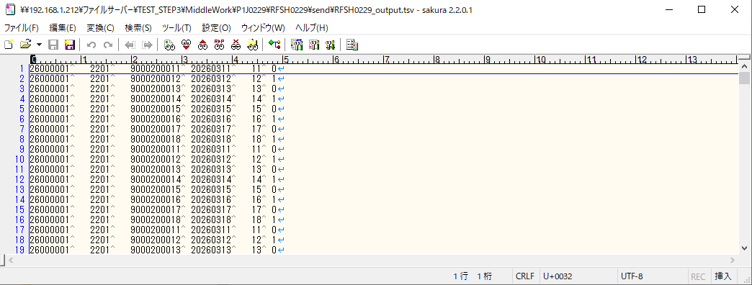

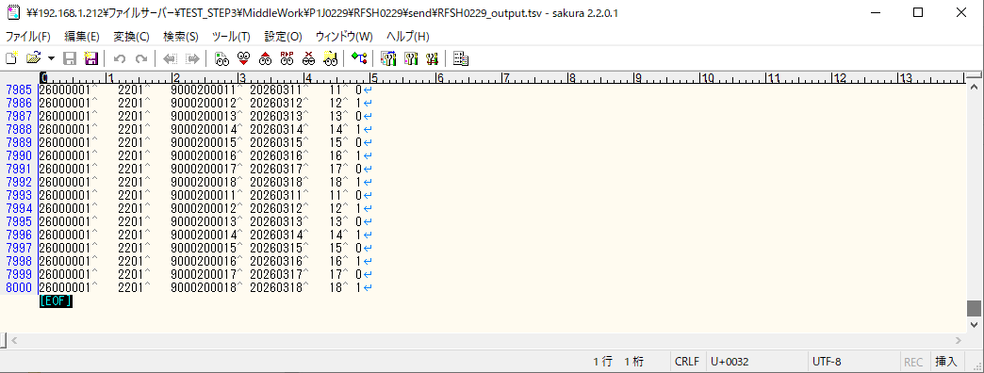

■7回目 正常系・データ行1000行以上

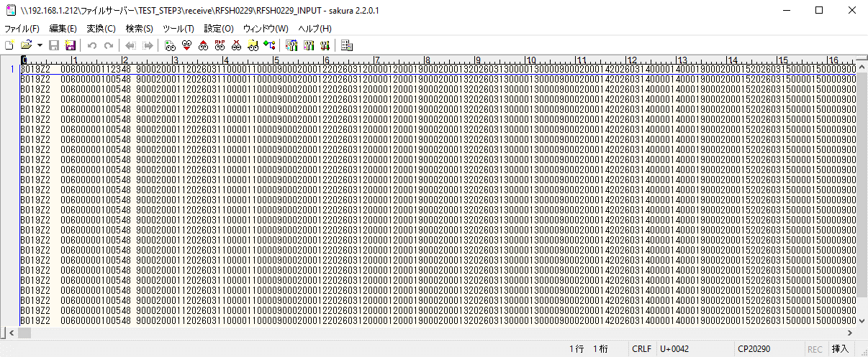

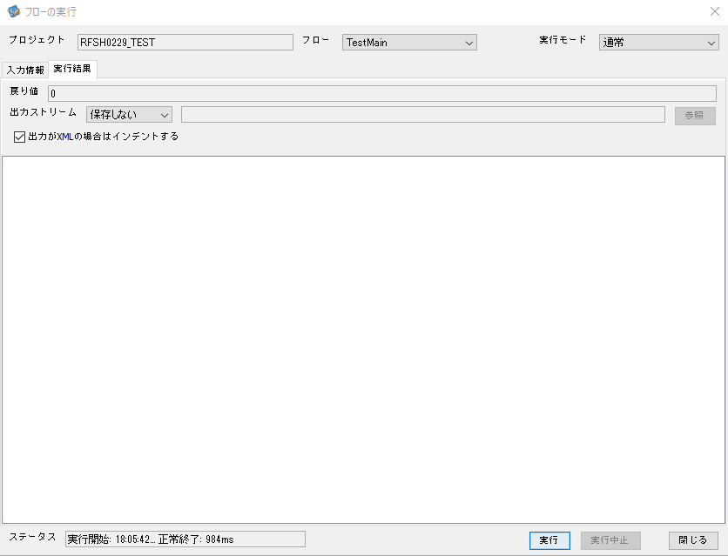

 |  | 行 | 日時 | レベル | メッセージ
 |  | 20495 | 2026-05-18T18:05:42.125 JST | INFO | FLEX_I_0003: [ed0c0447-d022-4847-a016-f15ec7c5f43a] サブフローの実行を開始します: /NH/connect/step3/isa_user06.RFSH0229.Main
 |  | 20496 | 2026-05-18T18:05:42.127 JST | INFO | FLEX_I_0003: [ed0c0447-d022-4847-a016-f15ec7c5f43a] サブフローの実行を開始します: /NH/connect/step3/isa_user06.MappingPreProcessing.MappingPreProcessing
 |  | 20497 | 2026-05-18T18:05:42.128 JST | INFO | FLEX_I_0003: [ed0c0447-d022-4847-a016-f15ec7c5f43a] サブフローの実行を開始します: /NH/connect/step3/isa_user06.Common.LogOutput
 |  | 20498 | 2026-05-18T18:05:42.129 JST | INFO | FLEX_I_0051: [ed0c0447-d022-4847-a016-f15ec7c5f43a] 情報(Log1) : 個別マッピング処理開始します。インターフェースID：RFSH0229 ASID：I0229 ジョブネットID：P1J0229
 |  | 20499 | 2026-05-18T18:05:42.129 JST | INFO | FLEX_I_0004: [ed0c0447-d022-4847-a016-f15ec7c5f43a] サブフローの実行が終了しました: /NH/connect/step3/isa_user06.Common.LogOutput [1ms]
 |  | 20500 | 2026-05-18T18:05:42.129 JST | INFO | FLEX_I_0003: [ed0c0447-d022-4847-a016-f15ec7c5f43a] サブフローの実行を開始します: /NH/connect/step3/isa_user06.Common.InputParameterCheck
 |  | 20501 | 2026-05-18T18:05:42.129 JST | INFO | FLEX_I_0004: [ed0c0447-d022-4847-a016-f15ec7c5f43a] サブフローの実行が終了しました: /NH/connect/step3/isa_user06.Common.InputParameterCheck [0ms]
 |  | 20502 | 2026-05-18T18:05:42.130 JST | INFO | FLEX_I_0003: [ed0c0447-d022-4847-a016-f15ec7c5f43a] サブフローの実行を開始します: /NH/connect/step3/isa_user06.Common.SettingInit
 |  | 20503 | 2026-05-18T18:05:42.148 JST | INFO | FLEX_I_0004: [ed0c0447-d022-4847-a016-f15ec7c5f43a] サブフローの実行が終了しました: /NH/connect/step3/isa_user06.Common.SettingInit [18ms]
 |  | 20504 | 2026-05-18T18:05:42.148 JST | INFO | FLEX_I_0003: [ed0c0447-d022-4847-a016-f15ec7c5f43a] サブフローの実行を開始します: /NH/connect/step3/isa_user06.Common.ParameterFileGet
 |  | 20505 | 2026-05-18T18:05:42.158 JST | INFO | FLEX_I_0004: [ed0c0447-d022-4847-a016-f15ec7c5f43a] サブフローの実行が終了しました: /NH/connect/step3/isa_user06.Common.ParameterFileGet [10ms]
 |  | 20506 | 2026-05-18T18:05:42.159 JST | INFO | FLEX_I_0003: [ed0c0447-d022-4847-a016-f15ec7c5f43a] サブフローの実行を開始します: /NH/connect/step3/isa_user06.Common_FileSendReceive.WorkFileDelete
 |  | 20507 | 2026-05-18T18:05:42.160 JST | INFO | FLEX_I_0004: [ed0c0447-d022-4847-a016-f15ec7c5f43a] サブフローの実行が終了しました: /NH/connect/step3/isa_user06.Common_FileSendReceive.WorkFileDelete [1ms]
 |  | 20508 | 2026-05-18T18:05:42.160 JST | INFO | FLEX_I_0003: [ed0c0447-d022-4847-a016-f15ec7c5f43a] サブフローの実行を開始します: /NH/connect/step3/isa_user06.Common.ParameterFileGet
 |  | 20509 | 2026-05-18T18:05:42.169 JST | INFO | FLEX_I_0004: [ed0c0447-d022-4847-a016-f15ec7c5f43a] サブフローの実行が終了しました: /NH/connect/step3/isa_user06.Common.ParameterFileGet [9ms]
 |  | 20510 | 2026-05-18T18:05:42.169 JST | INFO | FLEX_I_0003: [ed0c0447-d022-4847-a016-f15ec7c5f43a] サブフローの実行を開始します: /NH/connect/step3/isa_user06.Common_FileSendReceive.WorkFileDelete
 |  | 20511 | 2026-05-18T18:05:42.319 JST | INFO | FLEX_I_0004: [ed0c0447-d022-4847-a016-f15ec7c5f43a] サブフローの実行が終了しました: /NH/connect/step3/isa_user06.Common_FileSendReceive.WorkFileDelete [150ms]
 |  | 20512 | 2026-05-18T18:05:42.321 JST | INFO | FLEX_I_0003: [ed0c0447-d022-4847-a016-f15ec7c5f43a] サブフローの実行を開始します: /NH/connect/step3/isa_user06.Common_Conversion.GetConversionMst
 |  | 20513 | 2026-05-18T18:05:42.324 JST | INFO | FLEX_I_0004: [ed0c0447-d022-4847-a016-f15ec7c5f43a] サブフローの実行が終了しました: /NH/connect/step3/isa_user06.Common_Conversion.GetConversionMst [3ms]
 |  | 20514 | 2026-05-18T18:05:42.324 JST | INFO | FLEX_I_0004: [ed0c0447-d022-4847-a016-f15ec7c5f43a] サブフローの実行が終了しました: /NH/connect/step3/isa_user06.MappingPreProcessing.MappingPreProcessing [197ms]
 |  | 20515 | 2026-05-18T18:05:42.324 JST | INFO | FLEX_I_0003: [ed0c0447-d022-4847-a016-f15ec7c5f43a] サブフローの実行を開始します: /NH/connect/step3/isa_user06.RFSH0229.Mapping_Exec
 |  | 20516 | 2026-05-18T18:05:42.326 JST | INFO | FLEX_I_0003: [ed0c0447-d022-4847-a016-f15ec7c5f43a] サブフローの実行を開始します: /NH/connect/step3/isa_user06.FiletoFile.MappingPreProcessing
 |  | 20517 | 2026-05-18T18:05:42.330 JST | INFO | FLEX_I_0003: [ed0c0447-d022-4847-a016-f15ec7c5f43a] サブフローの実行を開始します: /NH/connect/step3/isa_user06.Common.ParameterFileGet
 |  | 20518 | 2026-05-18T18:05:42.345 JST | INFO | FLEX_I_0004: [ed0c0447-d022-4847-a016-f15ec7c5f43a] サブフローの実行が終了しました: /NH/connect/step3/isa_user06.Common.ParameterFileGet [15ms]
 |  | 20519 | 2026-05-18T18:05:42.355 JST | INFO | FLEX_I_0003: [ed0c0447-d022-4847-a016-f15ec7c5f43a] サブフローの実行を開始します: /NH/connect/step3/isa_user06.Common.ParameterFilePut
 |  | 20520 | 2026-05-18T18:05:42.358 JST | INFO | FLEX_I_0003: [ed0c0447-d022-4847-a016-f15ec7c5f43a] サブフローの実行を開始します: /NH/connect/step3/isa_user06.Common.ParameterFileGet
 |  | 20521 | 2026-05-18T18:05:42.366 JST | INFO | FLEX_I_0004: [ed0c0447-d022-4847-a016-f15ec7c5f43a] サブフローの実行が終了しました: /NH/connect/step3/isa_user06.Common.ParameterFileGet [8ms]
 |  | 20522 | 2026-05-18T18:05:42.378 JST | INFO | FLEX_I_0004: [ed0c0447-d022-4847-a016-f15ec7c5f43a] サブフローの実行が終了しました: /NH/connect/step3/isa_user06.Common.ParameterFilePut [23ms]
 |  | 20523 | 2026-05-18T18:05:42.378 JST | INFO | FLEX_I_0003: [ed0c0447-d022-4847-a016-f15ec7c5f43a] サブフローの実行を開始します: /NH/connect/step3/isa_user06.FiletoFile.PutParameterFileCaseMulitipleFiles
 |  | 20524 | 2026-05-18T18:05:42.378 JST | INFO | FLEX_I_0003: [ed0c0447-d022-4847-a016-f15ec7c5f43a] サブフローの実行を開始します: /NH/connect/step3/isa_user06.Common.ParameterFilePut
 |  | 20525 | 2026-05-18T18:05:42.381 JST | INFO | FLEX_I_0003: [ed0c0447-d022-4847-a016-f15ec7c5f43a] サブフローの実行を開始します: /NH/connect/step3/isa_user06.Common.ParameterFileGet
 |  | 20526 | 2026-05-18T18:05:42.390 JST | INFO | FLEX_I_0004: [ed0c0447-d022-4847-a016-f15ec7c5f43a] サブフローの実行が終了しました: /NH/connect/step3/isa_user06.Common.ParameterFileGet [9ms]
 |  | 20527 | 2026-05-18T18:05:42.400 JST | INFO | FLEX_I_0004: [ed0c0447-d022-4847-a016-f15ec7c5f43a] サブフローの実行が終了しました: /NH/connect/step3/isa_user06.Common.ParameterFilePut [22ms]
 |  | 20528 | 2026-05-18T18:05:42.402 JST | INFO | FLEX_I_0003: [ed0c0447-d022-4847-a016-f15ec7c5f43a] サブフローの実行を開始します: /NH/connect/step3/isa_user06.Common.ParameterFilePut
 |  | 20529 | 2026-05-18T18:05:42.404 JST | INFO | FLEX_I_0003: [ed0c0447-d022-4847-a016-f15ec7c5f43a] サブフローの実行を開始します: /NH/connect/step3/isa_user06.Common.ParameterFileGet
 |  | 20530 | 2026-05-18T18:05:42.412 JST | INFO | FLEX_I_0004: [ed0c0447-d022-4847-a016-f15ec7c5f43a] サブフローの実行が終了しました: /NH/connect/step3/isa_user06.Common.ParameterFileGet [8ms]
 |  | 20531 | 2026-05-18T18:05:42.424 JST | INFO | FLEX_I_0004: [ed0c0447-d022-4847-a016-f15ec7c5f43a] サブフローの実行が終了しました: /NH/connect/step3/isa_user06.Common.ParameterFilePut [22ms]
 |  | 20532 | 2026-05-18T18:05:42.425 JST | INFO | FLEX_I_0003: [ed0c0447-d022-4847-a016-f15ec7c5f43a] サブフローの実行を開始します: /NH/connect/step3/isa_user06.Common.ParameterFileGet
 |  | 20533 | 2026-05-18T18:05:42.433 JST | INFO | FLEX_I_0004: [ed0c0447-d022-4847-a016-f15ec7c5f43a] サブフローの実行が終了しました: /NH/connect/step3/isa_user06.Common.ParameterFileGet [8ms]
 |  | 20534 | 2026-05-18T18:05:42.433 JST | INFO | FLEX_I_0004: [ed0c0447-d022-4847-a016-f15ec7c5f43a] サブフローの実行が終了しました: /NH/connect/step3/isa_user06.FiletoFile.PutParameterFileCaseMulitipleFiles [55ms]
 |  | 20535 | 2026-05-18T18:05:42.433 JST | INFO | FLEX_I_0004: [ed0c0447-d022-4847-a016-f15ec7c5f43a] サブフローの実行が終了しました: /NH/connect/step3/isa_user06.FiletoFile.MappingPreProcessing [107ms]
 |  | 20536 | 2026-05-18T18:05:42.434 JST | INFO | FLEX_I_0003: [ed0c0447-d022-4847-a016-f15ec7c5f43a] サブフローの実行を開始します: /NH/connect/step3/isa_user06.RFSH0229.Mapping_Caller
 |  | 20537 | 2026-05-18T18:05:42.446 JST | INFO | FLEX_I_0003: [ed0c0447-d022-4847-a016-f15ec7c5f43a] サブフローの実行を開始します: /NH/connect/step3/isa_user06.Mapping_0022-2.Mapping
 | No.5-2-1 | 20538 | 2026-05-18T18:05:42.853 JST | INFO | FLEX_I_0004: [ed0c0447-d022-4847-a016-f15ec7c5f43a] サブフローの実行が終了しました: /NH/connect/step3/isa_user06.Mapping_0022-2.Mapping [407ms]
 |  | 20539 | 2026-05-18T18:05:42.853 JST | INFO | FLEX_I_0003: [ed0c0447-d022-4847-a016-f15ec7c5f43a] サブフローの実行を開始します: /NH/connect/step3/isa_user06.RFSH0229.Mapping_FilePut
 |  | 20540 | 2026-05-18T18:05:42.862 JST | INFO | FLEX_I_0004: [ed0c0447-d022-4847-a016-f15ec7c5f43a] サブフローの実行が終了しました: /NH/connect/step3/isa_user06.RFSH0229.Mapping_FilePut [9ms]
 | No.5-2-1 | 20541 | 2026-05-18T18:05:42.862 JST | INFO | FLEX_I_0003: [ed0c0447-d022-4847-a016-f15ec7c5f43a] サブフローの実行を開始します: /NH/connect/step3/isa_user06.Mapping_0022-2.Mapping
 |  | 20542 | 2026-05-18T18:05:42.877 JST | INFO | FLEX_I_0004: [ed0c0447-d022-4847-a016-f15ec7c5f43a] サブフローの実行が終了しました: /NH/connect/step3/isa_user06.Mapping_0022-2.Mapping [15ms]
 |  | 20543 | 2026-05-18T18:05:42.877 JST | INFO | FLEX_I_0003: [ed0c0447-d022-4847-a016-f15ec7c5f43a] サブフローの実行を開始します: /NH/connect/step3/isa_user06.RFSH0229.Mapping_FilePut
 |  | 20544 | 2026-05-18T18:05:42.878 JST | INFO | FLEX_I_0004: [ed0c0447-d022-4847-a016-f15ec7c5f43a] サブフローの実行が終了しました: /NH/connect/step3/isa_user06.RFSH0229.Mapping_FilePut [1ms]
 |  | 20545 | 2026-05-18T18:05:42.879 JST | INFO | FLEX_I_0004: [ed0c0447-d022-4847-a016-f15ec7c5f43a] サブフローの実行が終了しました: /NH/connect/step3/isa_user06.RFSH0229.Mapping_Caller [445ms]
 |  | 20546 | 2026-05-18T18:05:42.880 JST | INFO | FLEX_I_0003: [ed0c0447-d022-4847-a016-f15ec7c5f43a] サブフローの実行を開始します: /NH/connect/step3/isa_user06.FiletoFile.MappingPostProcessing
 |  | 20547 | 2026-05-18T18:05:42.883 JST | INFO | FLEX_I_0003: [ed0c0447-d022-4847-a016-f15ec7c5f43a] サブフローの実行を開始します: /NH/connect/step3/isa_user06.Common.WarningLogOutput
...

エビデンス(個別)
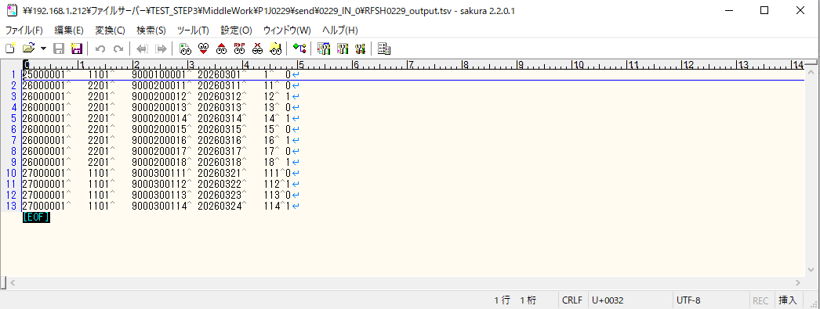
■1回目 正常系・0byteファイル

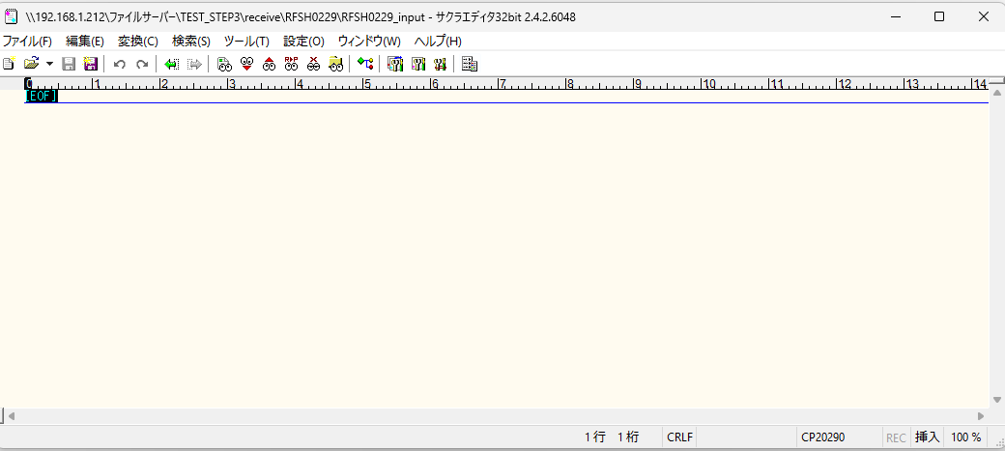

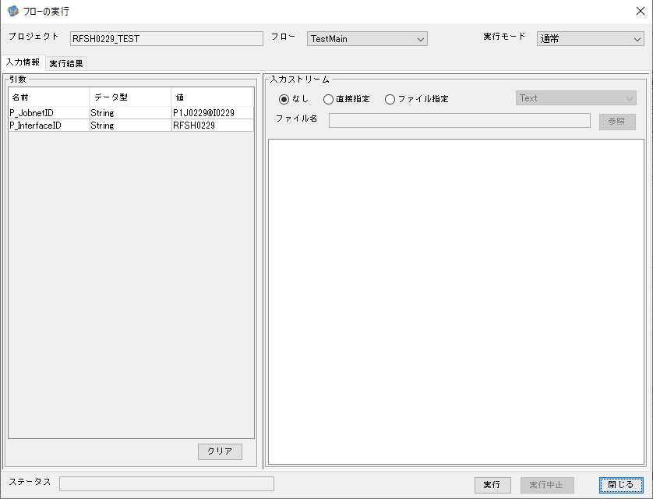



 |  | 行 | 日時 | レベル | メッセージ
 |  | 16614 | 2026-05-18T17:07:34.483 JST | INFO | FLEX_I_0003: [ed82fd35-1d23-4784-8013-9885c5e71435] サブフローの実行を開始します: /NH/connect/step3/isa_user06.RFSH0229.Main
 |  | 16615 | 2026-05-18T17:07:34.535 JST | INFO | FLEX_I_0003: [ed82fd35-1d23-4784-8013-9885c5e71435] サブフローの実行を開始します: /NH/connect/step3/isa_user06.MappingPreProcessing.MappingPreProcessing
 |  | 16616 | 2026-05-18T17:07:34.546 JST | INFO | FLEX_I_0003: [ed82fd35-1d23-4784-8013-9885c5e71435] サブフローの実行を開始します: /NH/connect/step3/isa_user06.Common.LogOutput
 |  | 16617 | 2026-05-18T17:07:34.546 JST | INFO | FLEX_I_0051: [ed82fd35-1d23-4784-8013-9885c5e71435] 情報(Log1) : 個別マッピング処理開始します。インターフェースID：RFSH0229 ASID：I0229 ジョブネットID：P1J0229
 |  | 16618 | 2026-05-18T17:07:34.546 JST | INFO | FLEX_I_0004: [ed82fd35-1d23-4784-8013-9885c5e71435] サブフローの実行が終了しました: /NH/connect/step3/isa_user06.Common.LogOutput [0ms]
 |  | 16619 | 2026-05-18T17:07:34.547 JST | INFO | FLEX_I_0003: [ed82fd35-1d23-4784-8013-9885c5e71435] サブフローの実行を開始します: /NH/connect/step3/isa_user06.Common.InputParameterCheck
 |  | 16620 | 2026-05-18T17:07:34.547 JST | INFO | FLEX_I_0004: [ed82fd35-1d23-4784-8013-9885c5e71435] サブフローの実行が終了しました: /NH/connect/step3/isa_user06.Common.InputParameterCheck [0ms]
...
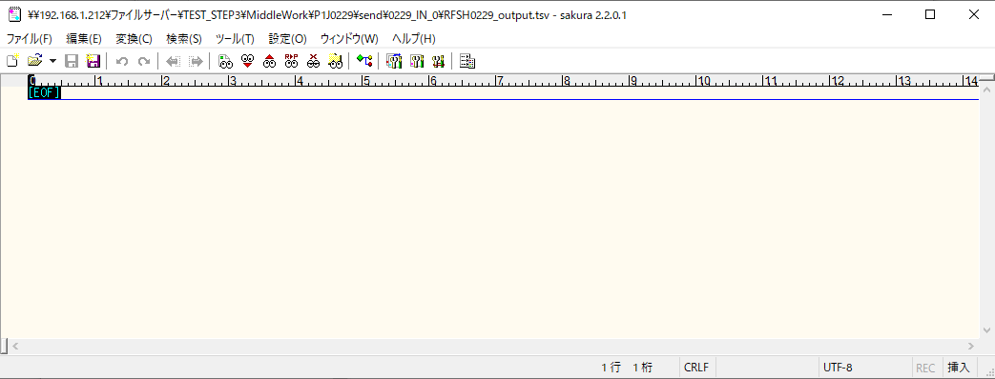
 | No.1-1-1

■2回目 正常系・全項目空データファイル

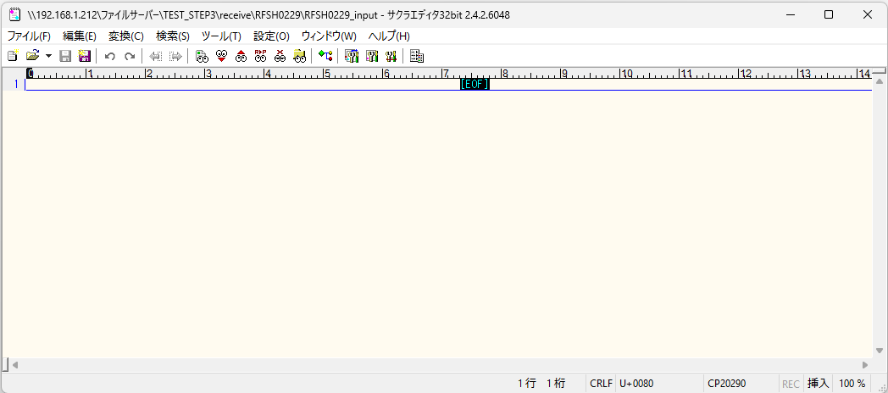



 |  | 行 | 日時 | レベル | メッセージ
 |  | 16907 | 2026-05-18T17:11:01.976 JST | INFO | FLEX_I_0003: [e8a2f4de-031a-4a85-8297-a73fda3d5fe3] サブフローの実行を開始します: /NH/connect/step3/isa_user06.RFSH0229.Main
 |  | 16908 | 2026-05-18T17:11:02.029 JST | INFO | FLEX_I_0003: [e8a2f4de-031a-4a85-8297-a73fda3d5fe3] サブフローの実行を開始します: /NH/connect/step3/isa_user06.MappingPreProcessing.MappingPreProcessing
 |  | 16909 | 2026-05-18T17:11:02.041 JST | INFO | FLEX_I_0003: [e8a2f4de-031a-4a85-8297-a73fda3d5fe3] サブフローの実行を開始します: /NH/connect/step3/isa_user06.Common.LogOutput
 |  | 16910 | 2026-05-18T17:11:02.042 JST | INFO | FLEX_I_0051: [e8a2f4de-031a-4a85-8297-a73fda3d5fe3] 情報(Log1) : 個別マッピング処理開始します。インターフェースID：RFSH0229 ASID：I0229 ジョブネットID：P1J0229
 |  | 16911 | 2026-05-18T17:11:02.042 JST | INFO | FLEX_I_0004: [e8a2f4de-031a-4a85-8297-a73fda3d5fe3] サブフローの実行が終了しました: /NH/connect/step3/isa_user06.Common.LogOutput [1ms]
 |  | 16912 | 2026-05-18T17:11:02.042 JST | INFO | FLEX_I_0003: [e8a2f4de-031a-4a85-8297-a73fda3d5fe3] サブフローの実行を開始します: /NH/connect/step3/isa_user06.Common.InputParameterCheck
 |  | 16913 | 2026-05-18T17:11:02.042 JST | INFO | FLEX_I_0004: [e8a2f4de-031a-4a85-8297-a73fda3d5fe3] サブフローの実行が終了しました: /NH/connect/step3/isa_user06.Common.InputParameterCheck [0ms]
...
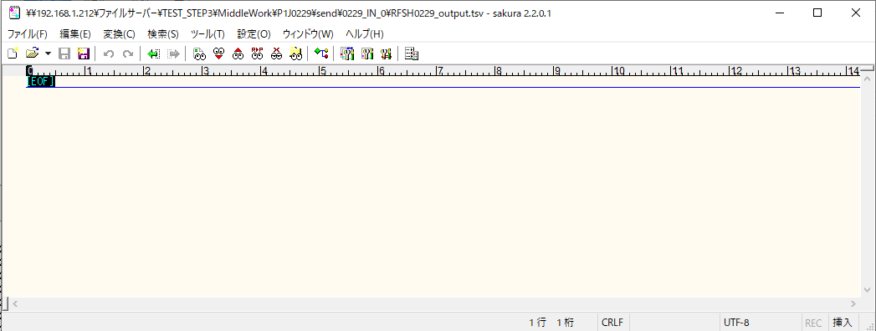
 | No.1-2-1

■3回目 正常系・ファイル定義確認

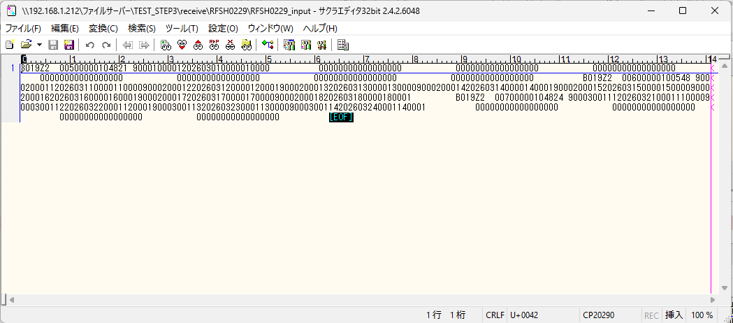

 | No.3-1-1
 | No.3-1-2
 | No.3-1-3
 | No.3-1-4
 | No.3-1-5
 | No.3-1-6

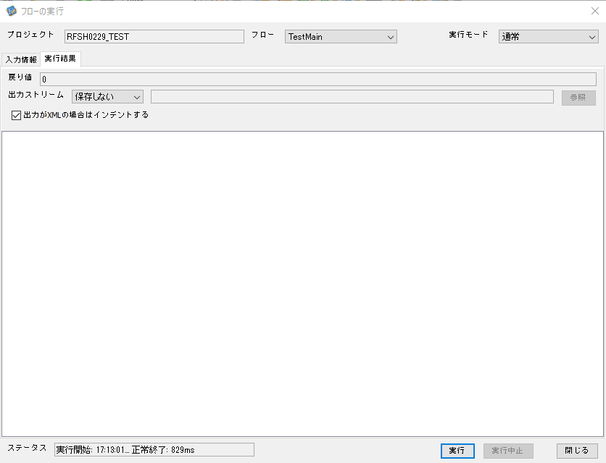

 |  | 行 | 日時 | レベル | メッセージ
 |  | 17080 | 2026-05-18T17:13:01.400 JST | INFO | FLEX_I_0003: [f0dc209b-f17a-49ea-aa5e-b9150554f53b] サブフローの実行を開始します: /NH/connect/step3/isa_user06.RFSH0229.Main
 |  | 17081 | 2026-05-18T17:13:01.402 JST | INFO | FLEX_I_0003: [f0dc209b-f17a-49ea-aa5e-b9150554f53b] サブフローの実行を開始します: /NH/connect/step3/isa_user06.MappingPreProcessing.MappingPreProcessing
 |  | 17082 | 2026-05-18T17:13:01.403 JST | INFO | FLEX_I_0003: [f0dc209b-f17a-49ea-aa5e-b9150554f53b] サブフローの実行を開始します: /NH/connect/step3/isa_user06.Common.LogOutput
 |  | 17083 | 2026-05-18T17:13:01.404 JST | INFO | FLEX_I_0051: [f0dc209b-f17a-49ea-aa5e-b9150554f53b] 情報(Log1) : 個別マッピング処理開始します。インターフェースID：RFSH0229 ASID：I0229 ジョブネットID：P1J0229
 |  | 17084 | 2026-05-18T17:13:01.404 JST | INFO | FLEX_I_0004: [f0dc209b-f17a-49ea-aa5e-b9150554f53b] サブフローの実行が終了しました: /NH/connect/step3/isa_user06.Common.LogOutput [1ms]
 |  | 17085 | 2026-05-18T17:13:01.404 JST | INFO | FLEX_I_0003: [f0dc209b-f17a-49ea-aa5e-b9150554f53b] サブフローの実行を開始します: /NH/connect/step3/isa_user06.Common.InputParameterCheck
...

 | No.3-2-1
 | No.3-2-2
 | No.3-2-3
 | No.3-2-4
 | No.3-2-5
 | No.3-2-6

■4回目正常系・列分割→行変換確認（明細0件）

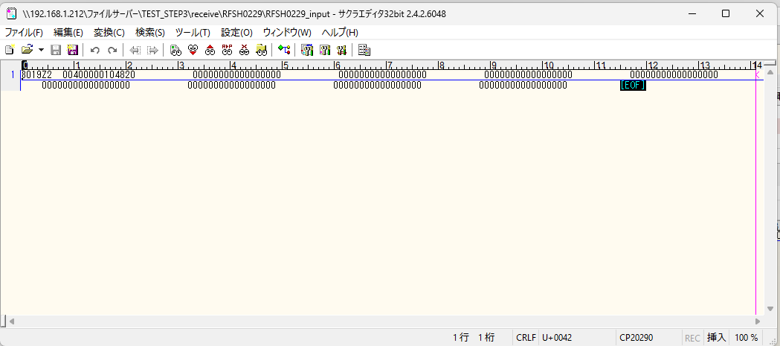

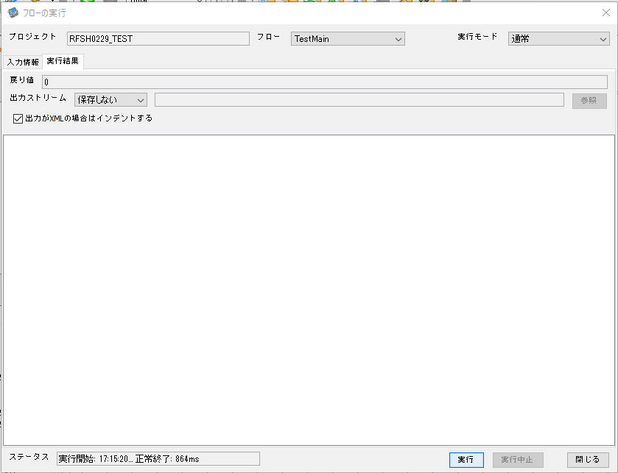

 |  | 行 | 日時 | レベル | メッセージ
 |  | 17314 | 2026-05-18T17:15:21.005 JST | INFO | FLEX_I_0003: [e84905b5-fcc3-4ebf-9b42-c88581f22ac9] サブフローの実行を開始します: /NH/connect/step3/isa_user06.RFSH0229.Main
 |  | 17315 | 2026-05-18T17:15:21.058 JST | INFO | FLEX_I_0003: [e84905b5-fcc3-4ebf-9b42-c88581f22ac9] サブフローの実行を開始します: /NH/connect/step3/isa_user06.MappingPreProcessing.MappingPreProcessing
 |  | 17316 | 2026-05-18T17:15:21.070 JST | INFO | FLEX_I_0003: [e84905b5-fcc3-4ebf-9b42-c88581f22ac9] サブフローの実行を開始します: /NH/connect/step3/isa_user06.Common.LogOutput
 |  | 17317 | 2026-05-18T17:15:21.070 JST | INFO | FLEX_I_0051: [e84905b5-fcc3-4ebf-9b42-c88581f22ac9] 情報(Log1) : 個別マッピング処理開始します。インターフェースID：RFSH0229 ASID：I0229 ジョブネットID：P1J0229
 |  | 17318 | 2026-05-18T17:15:21.071 JST | INFO | FLEX_I_0004: [e84905b5-fcc3-4ebf-9b42-c88581f22ac9] サブフローの実行が終了しました: /NH/connect/step3/isa_user06.Common.LogOutput [1ms]
 |  | 17319 | 2026-05-18T17:15:21.071 JST | INFO | FLEX_I_0003: [e84905b5-fcc3-4ebf-9b42-c88581f22ac9] サブフローの実行を開始します: /NH/connect/step3/isa_user06.Common.InputParameterCheck
 |  | 17320 | 2026-05-18T17:15:21.071 JST | INFO | FLEX_I_0004: [e84905b5-fcc3-4ebf-9b42-c88581f22ac9] サブフローの実行が終了しました: /NH/connect/step3/isa_user06.Common.InputParameterCheck [0ms]
 |  | 17321 | 2026-05-18T17:15:21.071 JST | INFO | FLEX_I_0003: [e84905b5-fcc3-4ebf-9b42-c88581f22ac9] サブフローの実行を開始します: /NH/connect/step3/isa_user06.Common.SettingInit
 |  | 17322 | 2026-05-18T17:15:21.091 JST | INFO | FLEX_I_0004: [e84905b5-fcc3-4ebf-9b42-c88581f22ac9] サブフローの実行が終了しました: /NH/connect/step3/isa_user06.Common.SettingInit [20ms]
...
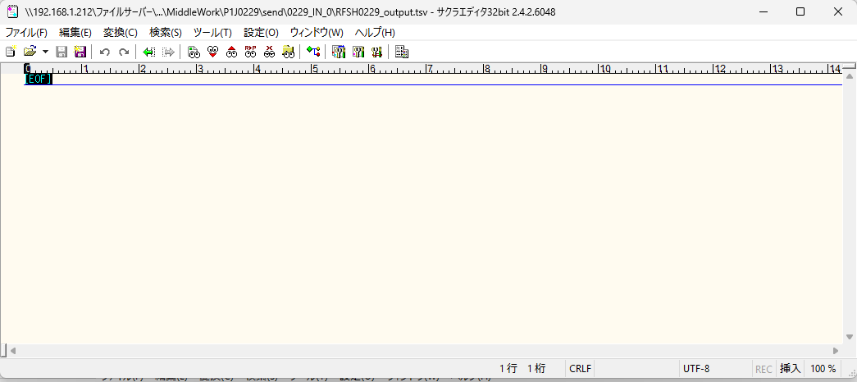

 | No.2-1-1

■5回目正常系・列分割→行変換確認（明細1件）

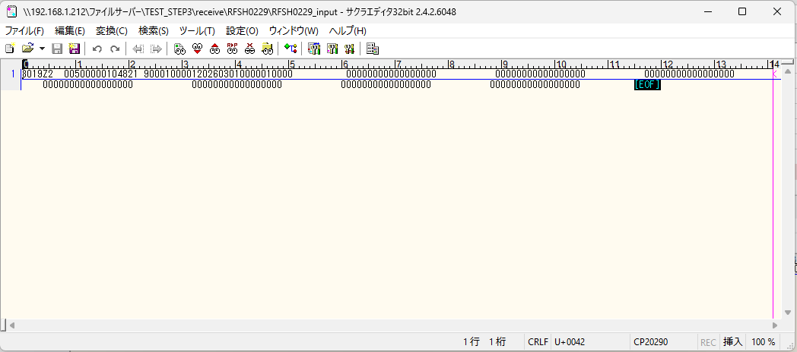

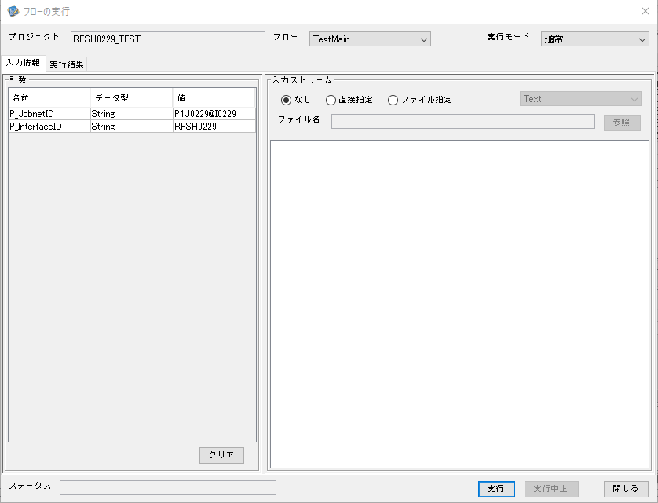

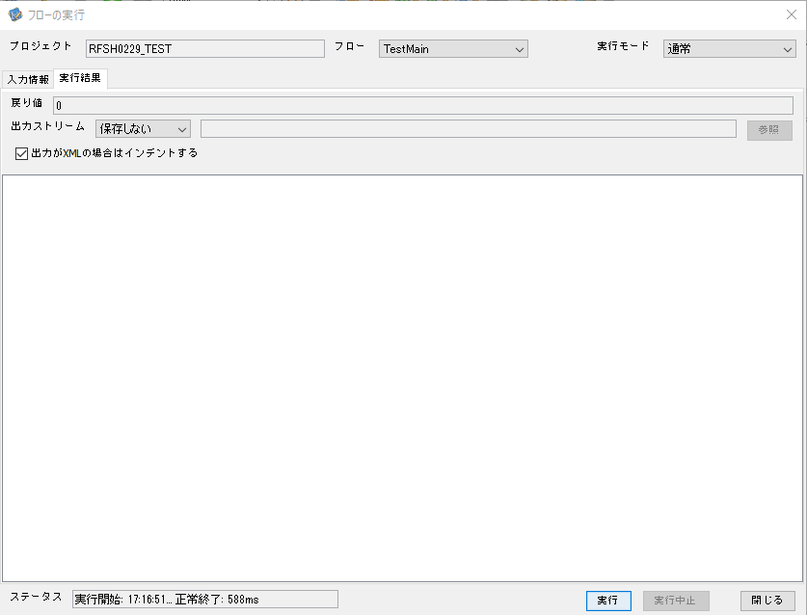

 |  | 行 | 日時 | レベル | メッセージ
 |  | 17367 | 2026-05-18T17:16:51.832 JST | INFO | FLEX_I_0003: [28f124f9-574d-4d0c-823e-edb7e749cdb8] サブフローの実行を開始します: /NH/connect/step3/isa_user06.RFSH0229.Main
 |  | 17368 | 2026-05-18T17:16:51.834 JST | INFO | FLEX_I_0003: [28f124f9-574d-4d0c-823e-edb7e749cdb8] サブフローの実行を開始します: /NH/connect/step3/isa_user06.MappingPreProcessing.MappingPreProcessing
 |  | 17369 | 2026-05-18T17:16:51.834 JST | INFO | FLEX_I_0003: [28f124f9-574d-4d0c-823e-edb7e749cdb8] サブフローの実行を開始します: /NH/connect/step3/isa_user06.Common.LogOutput
 |  | 17370 | 2026-05-18T17:16:51.834 JST | INFO | FLEX_I_0051: [28f124f9-574d-4d0c-823e-edb7e749cdb8] 情報(Log1) : 個別マッピング処理開始します。インターフェースID：RFSH0229 ASID：I0229 ジョブネットID：P1J0229
 |  | 17371 | 2026-05-18T17:16:51.834 JST | INFO | FLEX_I_0004: [28f124f9-574d-4d0c-823e-edb7e749cdb8] サブフローの実行が終了しました: /NH/connect/step3/isa_user06.Common.LogOutput [0ms]
 |  | 17372 | 2026-05-18T17:16:51.835 JST | INFO | FLEX_I_0003: [28f124f9-574d-4d0c-823e-edb7e749cdb8] サブフローの実行を開始します: /NH/connect/step3/isa_user06.Common.InputParameterCheck
 |  | 17373 | 2026-05-18T17:16:51.835 JST | INFO | FLEX_I_0004: [28f124f9-574d-4d0c-823e-edb7e749cdb8] サブフローの実行が終了しました: /NH/connect/step3/isa_user06.Common.InputParameterCheck [0ms]
 |  | 17374 | 2026-05-18T17:16:51.835 JST | INFO | FLEX_I_0003: [28f124f9-574d-4d0c-823e-edb7e749cdb8] サブフローの実行を開始します: /NH/connect/step3/isa_user06.Common.SettingInit
...
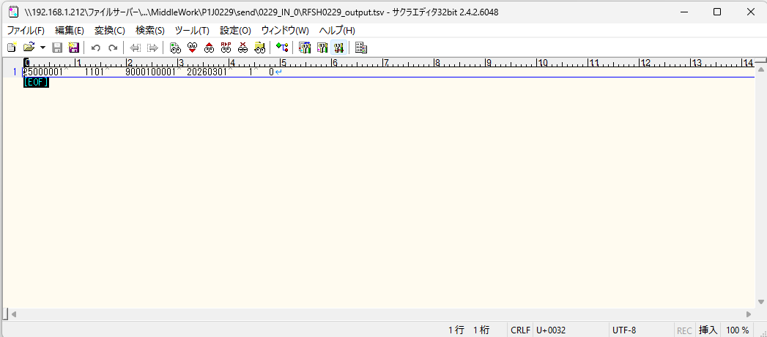

 | No.2-1-2

■6回目正常系・列分割→行変換確認（明細4件）

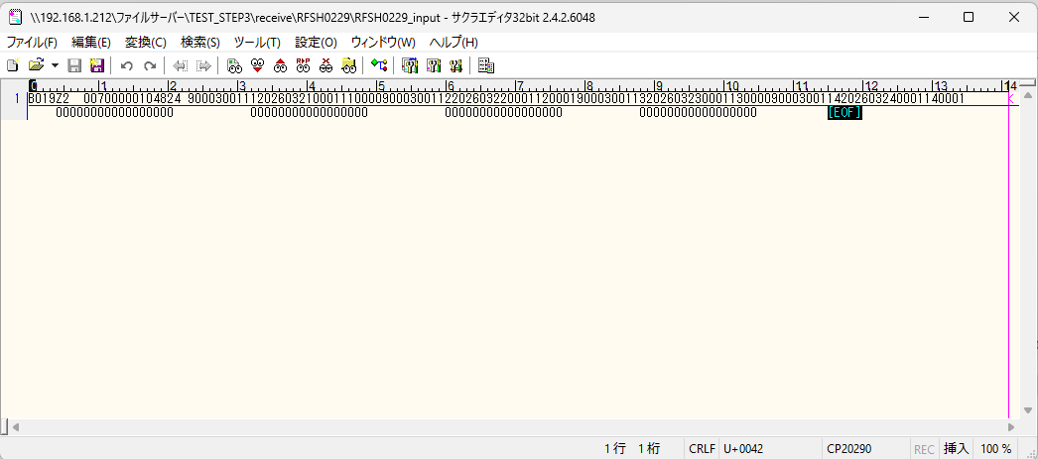



 |  | 行 | 日時 | レベル | メッセージ
 |  | 17605 | 2026-05-18T17:18:30.742 JST | INFO | FLEX_I_0003: [e54251c7-052a-4e56-b42d-ee93e6c81d46] サブフローの実行を開始します: /NH/connect/step3/isa_user06.RFSH0229.Main
 |  | 17606 | 2026-05-18T17:18:30.772 JST | INFO | FLEX_I_0003: [e54251c7-052a-4e56-b42d-ee93e6c81d46] サブフローの実行を開始します: /NH/connect/step3/isa_user06.MappingPreProcessing.MappingPreProcessing
 |  | 17607 | 2026-05-18T17:18:30.772 JST | INFO | FLEX_I_0003: [e54251c7-052a-4e56-b42d-ee93e6c81d46] サブフローの実行を開始します: /NH/connect/step3/isa_user06.Common.LogOutput
 |  | 17608 | 2026-05-18T17:18:30.773 JST | INFO | FLEX_I_0051: [e54251c7-052a-4e56-b42d-ee93e6c81d46] 情報(Log1) : 個別マッピング処理開始します。インターフェースID：RFSH0229 ASID：I0229 ジョブネットID：P1J0229
 |  | 17609 | 2026-05-18T17:18:30.773 JST | INFO | FLEX_I_0004: [e54251c7-052a-4e56-b42d-ee93e6c81d46] サブフローの実行が終了しました: /NH/connect/step3/isa_user06.Common.LogOutput [1ms]
 |  | 17610 | 2026-05-18T17:18:30.773 JST | INFO | FLEX_I_0003: [e54251c7-052a-4e56-b42d-ee93e6c81d46] サブフローの実行を開始します: /NH/connect/step3/isa_user06.Common.InputParameterCheck
 |  | 17611 | 2026-05-18T17:18:30.773 JST | INFO | FLEX_I_0004: [e54251c7-052a-4e56-b42d-ee93e6c81d46] サブフローの実行が終了しました: /NH/connect/step3/isa_user06.Common.InputParameterCheck [0ms]
...
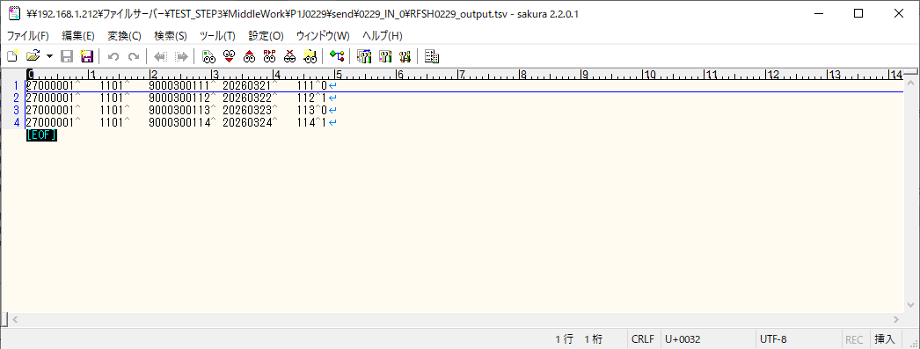
 | No.2-1-4

■7回目正常系・列分割→行変換確認（明細8件）

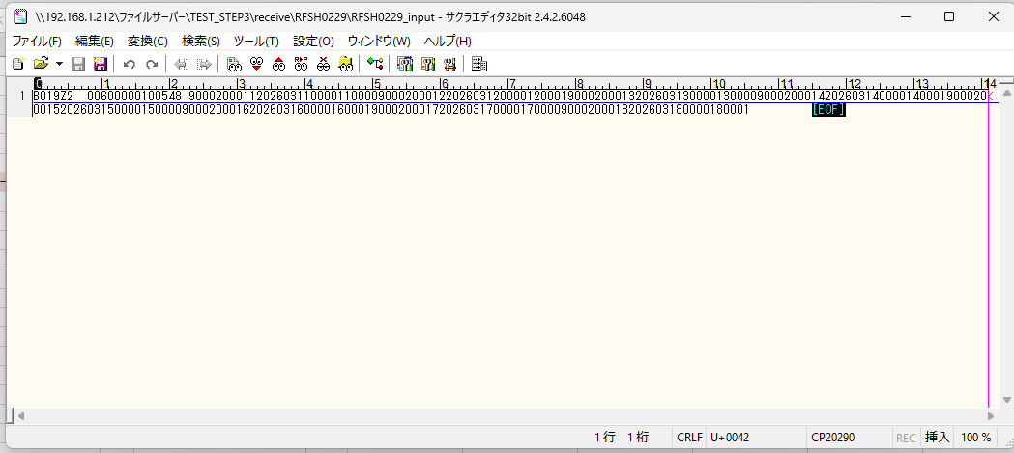



 |  | 行 | 日時 | レベル | メッセージ
 |  | 17896 | 2026-05-18T17:21:11.809 JST | INFO | FLEX_I_0003: [77b2947c-7252-4746-9907-aad236608eb1] サブフローの実行を開始します: /NH/connect/step3/isa_user06.RFSH0229.Main
 |  | 17897 | 2026-05-18T17:21:11.861 JST | INFO | FLEX_I_0003: [77b2947c-7252-4746-9907-aad236608eb1] サブフローの実行を開始します: /NH/connect/step3/isa_user06.MappingPreProcessing.MappingPreProcessing
 |  | 17898 | 2026-05-18T17:21:11.872 JST | INFO | FLEX_I_0003: [77b2947c-7252-4746-9907-aad236608eb1] サブフローの実行を開始します: /NH/connect/step3/isa_user06.Common.LogOutput
 |  | 17899 | 2026-05-18T17:21:11.872 JST | INFO | FLEX_I_0051: [77b2947c-7252-4746-9907-aad236608eb1] 情報(Log1) : 個別マッピング処理開始します。インターフェースID：RFSH0229 ASID：I0229 ジョブネットID：P1J0229
 |  | 17900 | 2026-05-18T17:21:11.872 JST | INFO | FLEX_I_0004: [77b2947c-7252-4746-9907-aad236608eb1] サブフローの実行が終了しました: /NH/connect/step3/isa_user06.Common.LogOutput [0ms]
 |  | 17901 | 2026-05-18T17:21:11.873 JST | INFO | FLEX_I_0003: [77b2947c-7252-4746-9907-aad236608eb1] サブフローの実行を開始します: /NH/connect/step3/isa_user06.Common.InputParameterCheck
 |  | 17902 | 2026-05-18T17:21:11.873 JST | INFO | FLEX_I_0004: [77b2947c-7252-4746-9907-aad236608eb1] サブフローの実行が終了しました: /NH/connect/step3/isa_user06.Common.InputParameterCheck [0ms]
...
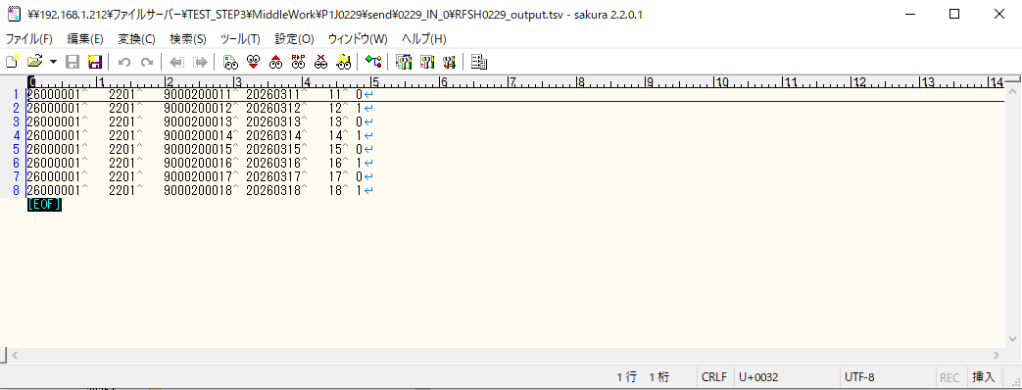

■8回目正常系・列分割→行変換確認（レコードが複数件あり）

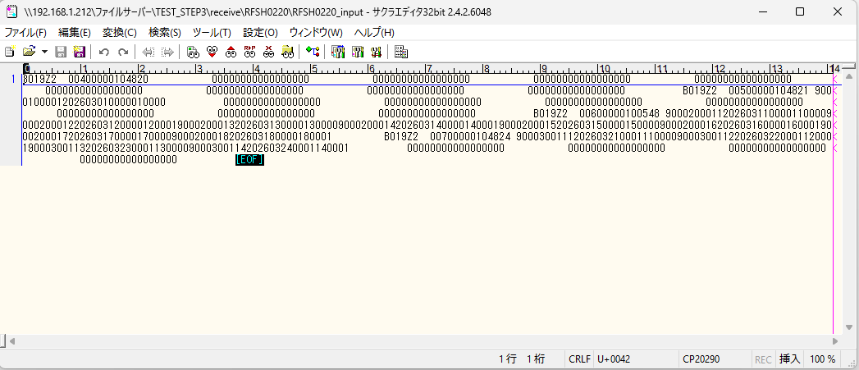



 |  | 行 | 日時 | レベル | メッセージ
 |  | 17972 | 2026-05-18T17:23:46.383 JST | INFO | FLEX_I_0003: [b83b79ad-d01c-4530-bda9-dbcf9d78e898] サブフローの実行を開始します: /NH/connect/step3/isa_user06.RFSH0229.Main
 |  | 17973 | 2026-05-18T17:23:46.384 JST | INFO | FLEX_I_0003: [b83b79ad-d01c-4530-bda9-dbcf9d78e898] サブフローの実行を開始します: /NH/connect/step3/isa_user06.MappingPreProcessing.MappingPreProcessing
 |  | 17974 | 2026-05-18T17:23:46.385 JST | INFO | FLEX_I_0003: [b83b79ad-d01c-4530-bda9-dbcf9d78e898] サブフローの実行を開始します: /NH/connect/step3/isa_user06.Common.LogOutput
 |  | 17975 | 2026-05-18T17:23:46.386 JST | INFO | FLEX_I_0051: [b83b79ad-d01c-4530-bda9-dbcf9d78e898] 情報(Log1) : 個別マッピング処理開始します。インターフェースID：RFSH0229 ASID：I0229 ジョブネットID：P1J0229
 |  | 17976 | 2026-05-18T17:23:46.386 JST | INFO | FLEX_I_0004: [b83b79ad-d01c-4530-bda9-dbcf9d78e898] サブフローの実行が終了しました: /NH/connect/step3/isa_user06.Common.LogOutput [1ms]
 |  | 17977 | 2026-05-18T17:23:46.386 JST | INFO | FLEX_I_0003: [b83b79ad-d01c-4530-bda9-dbcf9d78e898] サブフローの実行を開始します: /NH/connect/step3/isa_user06.Common.InputParameterCheck
 |  | 17978 | 2026-05-18T17:23:46.386 JST | INFO | FLEX_I_0004: [b83b79ad-d01c-4530-bda9-dbcf9d78e898] サブフローの実行が終了しました: /NH/connect/step3/isa_user06.Common.InputParameterCheck [0ms]
 |  | 17979 | 2026-05-18T17:23:46.387 JST | INFO | FLEX_I_0003: [b83b79ad-d01c-4530-bda9-dbcf9d78e898] サブフローの実行を開始します: /NH/connect/step3/isa_user06.Common.SettingInit
...

エビデンス(マッピング)
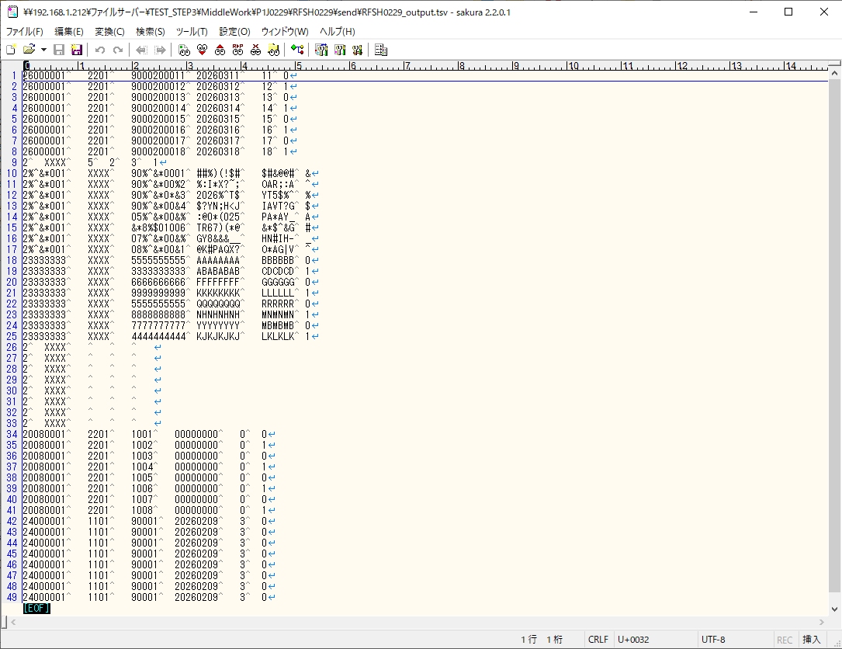
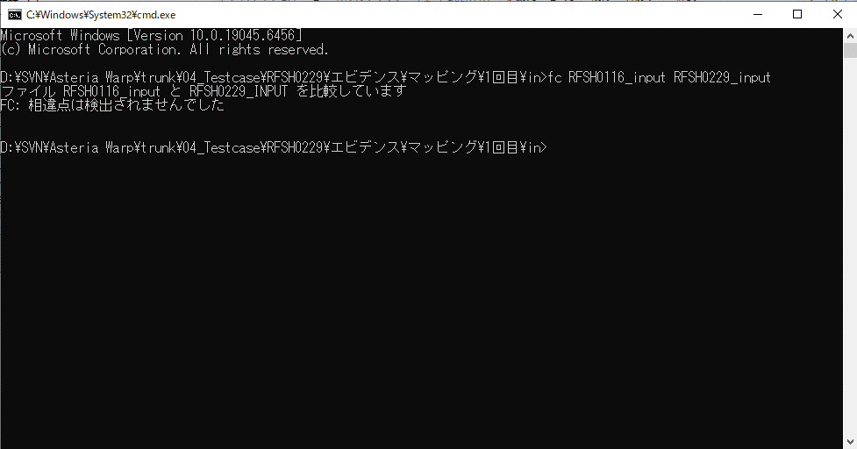

...
■出力ファイル

エビデンス(マッピング)_20260520

...
■出力ファイル

基本情報
項目名 | 値
インターフェースID | RFSH0229
ジョブネットID | P1J0229@I0229
システム情報.中間ワーク親フォルダパス | \\192.168.1.212\ファイルサーバー\TEST_STEP3\MiddleWork\P1J0229
システム情報.送信ファイル格納フォルダ名 | send
個別マッピング用定義ファイル.作成ファイル名 | RFSH0229_output.tsv
個別マッピング定義用ファイル.保存フォルダ名 | 0229_IN_0
パラメータファイルパス | \\192.168.1.212\ファイルサーバー\TEST_STEP3\Work\P1J0229\parameter.conf
パラメータファイル.受信ファイル格納フォルダパス_[インターフェースID] | \\192.168.1.212\ファイルサーバー\TEST_STEP3\receive\P1J0229

テスト実施時の基本情報を記入

外部定義ファイル
...
テスト実施時の定義ファイル情報を記載
...

